메인 화면
메인 화면

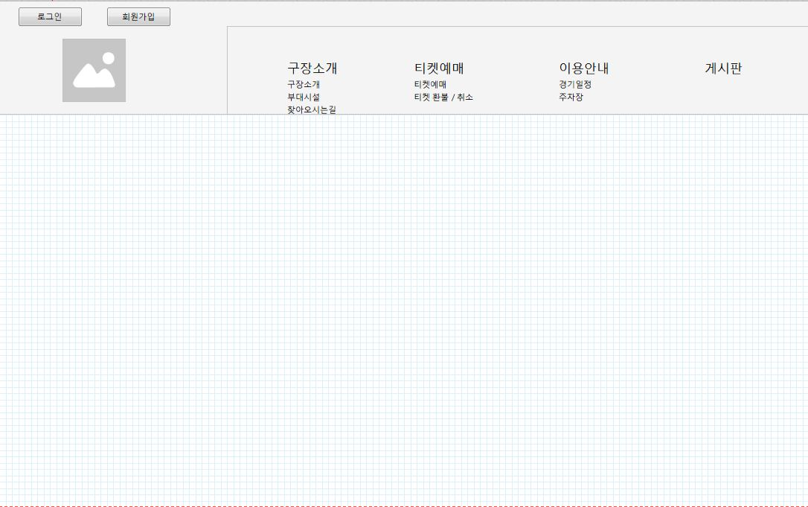

 |  |  | 메인페이지

상세 설명

 | 로그인 / 로그아웃: | 로그인 상태 체크 후 버튼 활성화
 | 회원가입 / 마이페이지: | 로그인 상태 체크 후 버튼 활성화
 | 구장소개: | 구장소개 페이지 호출
 | 부대시설: | 부대시설 페이지 호출
 | 찾아오시는길: | 찾아오시는길 페이지 호출
 | 티켓예매: | 티켓 예매 페이지 호출
 | 티켓 환불/취소: | 티켓 환불/취소 페이지 호출
 | 경기일정: | 경기일정 페이지 호출
 | 주차장: | 주차장 페이지 호출
 | 게시판: | 게시판 페이지 호출
 | 구장마크: | 클릭시 메인페이지 호출

회원 로그인
회원 로그인 페이지

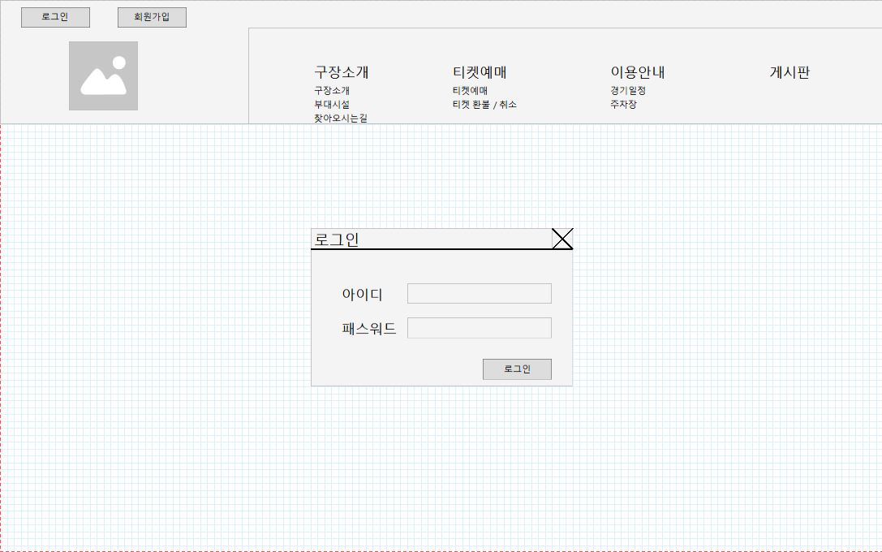

상세 설명

 | >> 아이디, 비밀번호 입력 후, DB와 일치할 경우에 제한 없이 정상적으로 웹사이트 이용가능

 | 1. 사용자는 id와 password를 입력하고 로그인을 요청한다.
 | 2. 입력 받은 id와 password가 등록된 정보와 일치하면 권한 테이블을 확인해서 메인 화면을 띄운다.

화면 I/O 정보

 | 번호 | I/O | 한글명 | 영문명 | 자료형태
 | 1 | I | 회원 아이디 | user_id | VARCHAR(50)
 | 2 | I | 비밀번호 | user_password | VARCHAR(50)

회원 가입
회원 가입 페이지

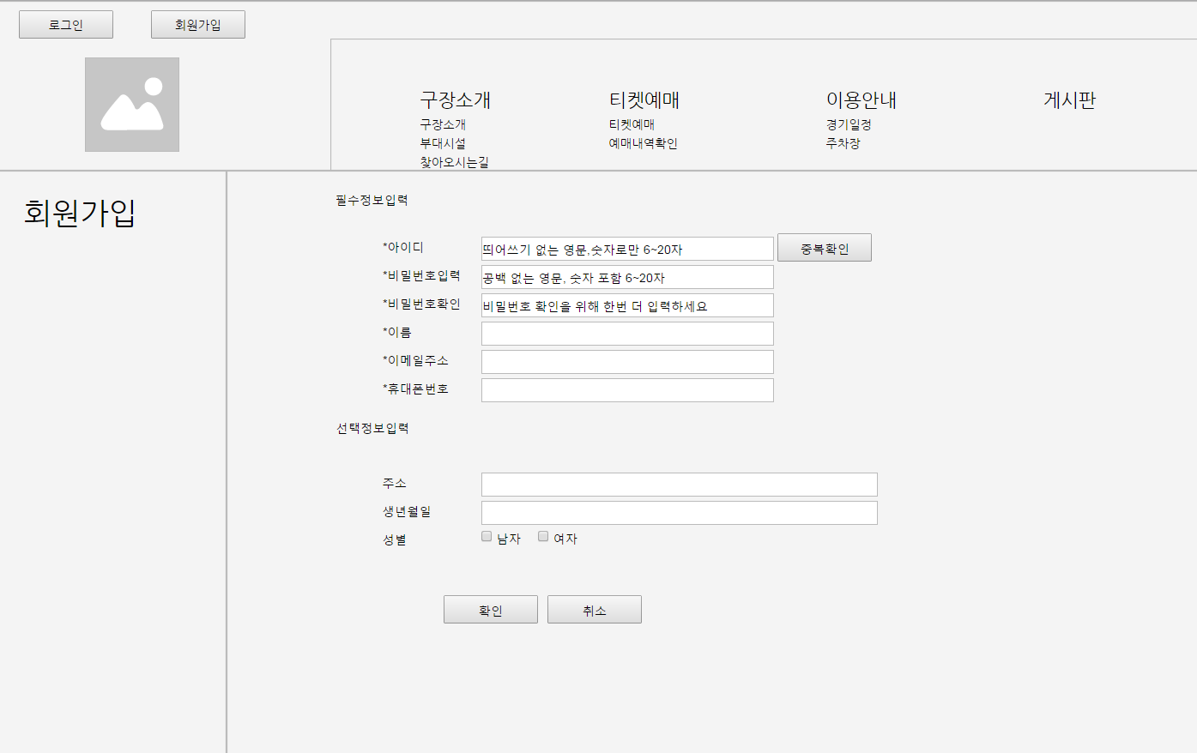

상세 설명

 | >> 아이디, 비밀번호 등 회원정보를 DB에 입력한다.

 | 1. 사용을 원하는 아이디, 비밀번호, 회원이름, 이메일주소, 휴대폰번호, 주소, 생년월일, 성별 등을 입력한 후 확인버튼을 눌러 회원가입을 완료한다.
 | 2. 유효성 위반 시, 오류 경고 창을 띄운다.
 | 3. 아이디는 중복확인을 통해 사용가능여부를 확인한다.
 | 4. 필수항목은 반드시 입력해야 하며, 선택항목은 입력하지 않아도 가입가능.
 | 5. 가입완료 후 메인페이지로 이동한다.

화면 I/O 정보

 | 번호 | I/O | 한글명 | 영문명 | 자료형태
 | 1 | I | 회원 아이디 | user_id | VARCHAR(50)
 | 2 | I | 비밀번호 | user_password | VARCHAR(50)
 | 3 | I | 회원 이름 | user_name | VARCHAR(50)
 | 4 | I | 이메일주소 | user_email | VARCHAR(50)
 | 5 | I | 휴대폰번호 | user_phone | VARCHAR(50)
 | 6 | I | 주소 | user_address | VARCHAR(200)
 | 7 | I | 생년월일 | user_birthday | DATE

회원 정보 수정
회원 정보 수정 페이지

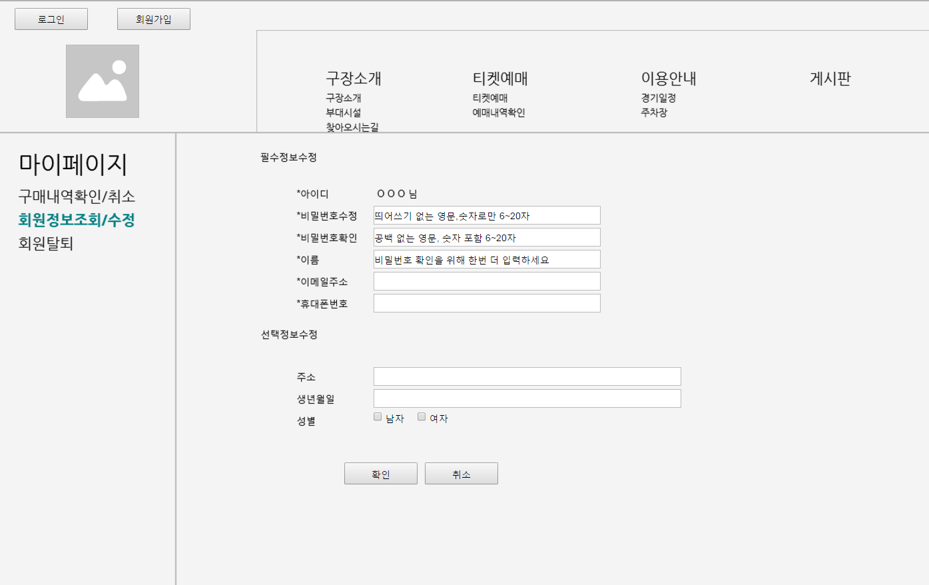

상세 설명

 | >> 로그인한 세션 아이디로 검색한 회원정보를 화면에 출력한 후 수정하여 DB에 업데이트한다.

 | 1. 로그인한 사용자의 회원정보를 화면에 출력.
 | 2. 아이디를 제외한 나머지 정보들이 수정가능.
 | 3. 유효성 위반 시, 오류 경고 창을 띄운다.
 | 4. 수정 후 확인 클릭하면 DB 업데이트.
 | 5. 수정완료 후 메인페이지로 이동한다.

화면 I/O 정보

 | 번호 | I/O | 한글명 | 영문명 | 자료형태
 | 1 | O | 회원 아이디 | user_id | VARCHAR(50)
 | 2 | I/O | 비밀번호 | user_password | VARCHAR(50)
 | 3 | I/O | 회원 이름 | user_name | VARCHAR(50)
 | 4 | I/O | 이메일주소 | user_email | VARCHAR(50)
 | 5 | I/O | 휴대폰번호 | user_phone | VARCHAR(50)
 | 6 | I/O | 주소 | user_address | VARCHAR(200)
 | 7 | I/O | 생년월일 | user_birthday | DATE

회원 탈퇴
회원 탈퇴 페이지

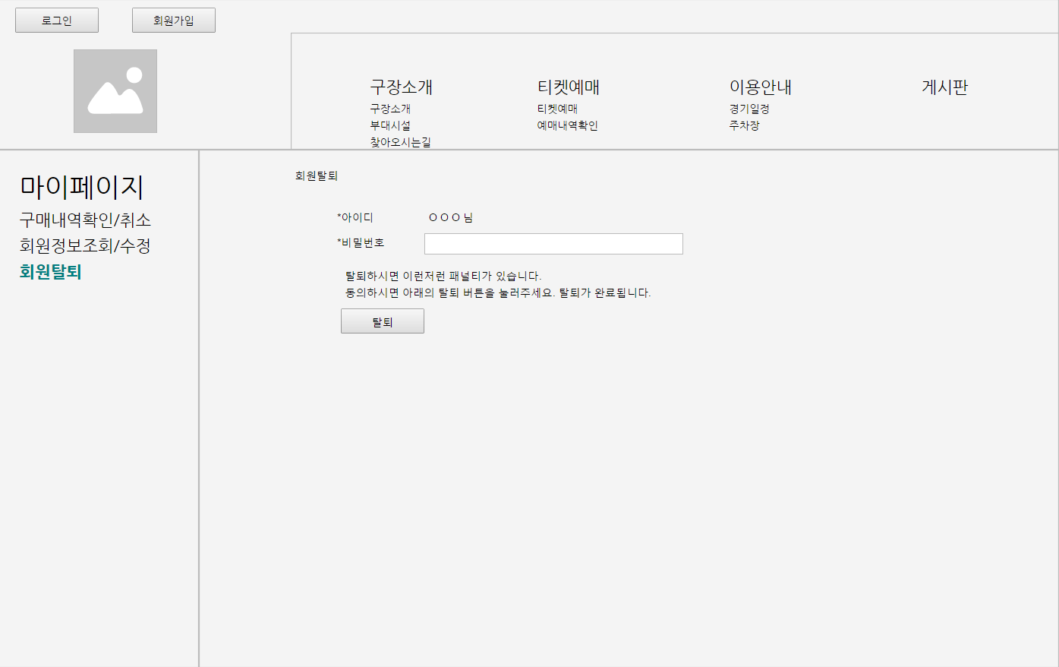

상세 설명

 | >> 로그인한 세션아이디로 찾은 회원정보를 DB에서 삭제한다.

 | 1. 로그인한 사용자의 아이디를 화면에 출력한다.
 | 2. 비밀번호를 입력하고 확인을 누른다.
 | 3. 비밀번호가 맞으면 정말 탈퇴를 원하는 지 다시 한 번 물어보는 경고창을 띄운다.
 | 4. 확인 클릭시 DB에서 해당 회원정보를 삭제한다.
 | 5. Bye 메세지를 띄우고 메인페이지로 이동한다.

화면 I/O 정보

 | 번호 | I/O | 한글명 | 영문명 | 자료형태
 | 1 | O | 아이디 | user_id | VARCHAR(50)
 | 2 | I | 비밀번호 | user_password | VARCHAR(50)

구매확인취소
구매확인/취소 페이지

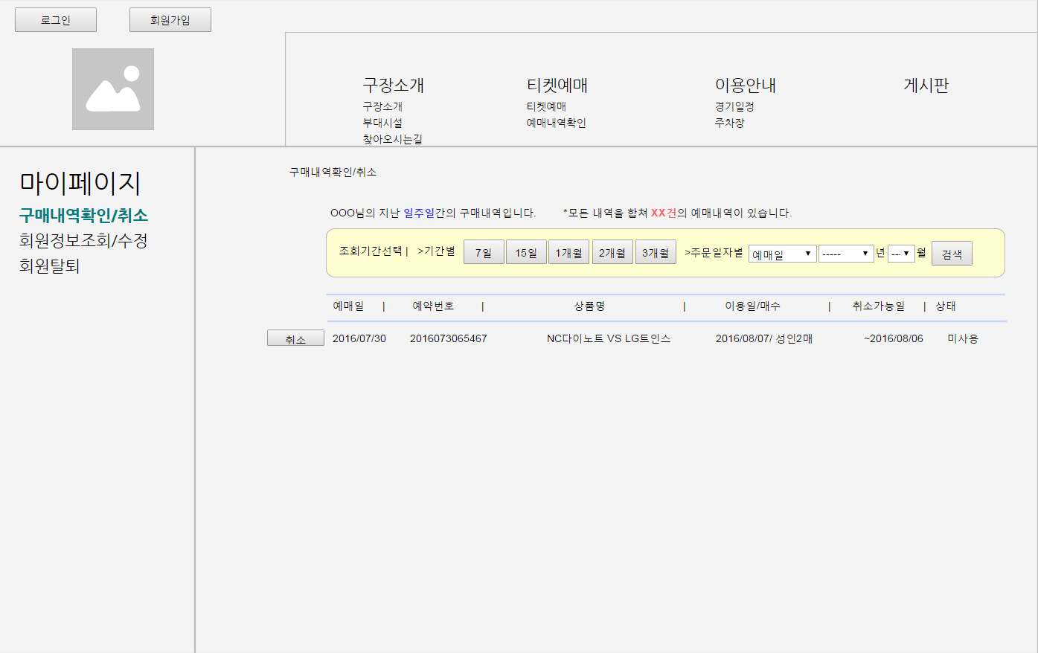

상세 설명

 | >> 회원이 해당 아이디로 구매한 구매내역을 열람할 수 있고, 취소 가능한 티켓은 구매취소 할 수 있다.

 | 1. 로그인한 사용자의 아이디를 화면에 출력한다.
 | 2. 비밀번호를 입력하고 확인을 누른다.
 | 3. 비밀번호가 맞으면 정말 탈퇴를 원하는 지 다시 한 번 물어보는 경고창을 띄운다.
 | 4. 확인 클릭시 DB에서 해당 회원정보를 삭제한다.

화면 I/O 정보

 | 번호 | I/O | 한글명 | 영문명 | 자료형태
 | 1 | O | 이름 | bookers_name | VARCHAR(50)
 | 2 | O | 예매일 | booking_date | DATE
 | 3 | I/O | 예약번호 | booking_num | VARCHAR(50)
 | 4 | O | 상품명 | booking_name | VARCHAR(100)
 | 5 | O | 이용일 | using_date | DATE
 | 6 | O | 취소가능일 | cancelable_date | DATE
 | 7 | O | 상태 | booking_state | BOOLEAN
 | 8 | I/O | 검색 시작일 | searching_date_start | DATE
 | 9 | I/O | 검색 종료일 | searching_date_end | DATE
 | 10 | O | 매수 | booking_amount | NUMBER(5)
 | 11 | O | 전체내역건수 | total_booking_num | NUMBER(5)

구장소개
구장 소개 페이지

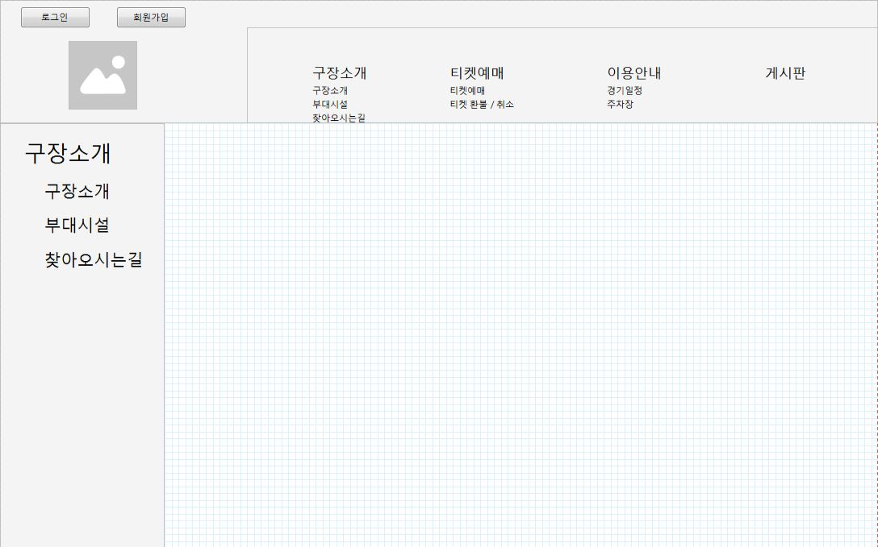

상세 설명

이용안내
이용 안내 페이지

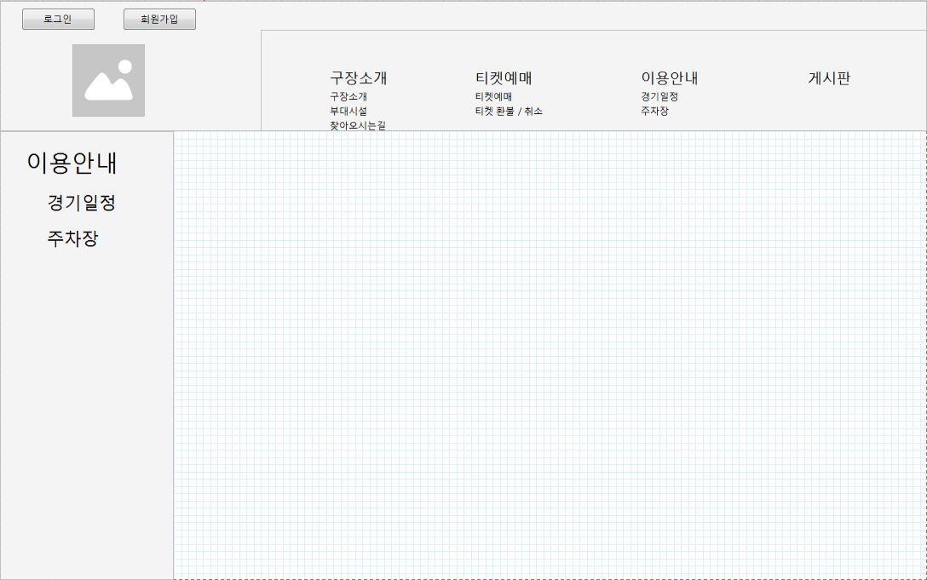

상세 설명

경기 일정
경기 일정 페이지

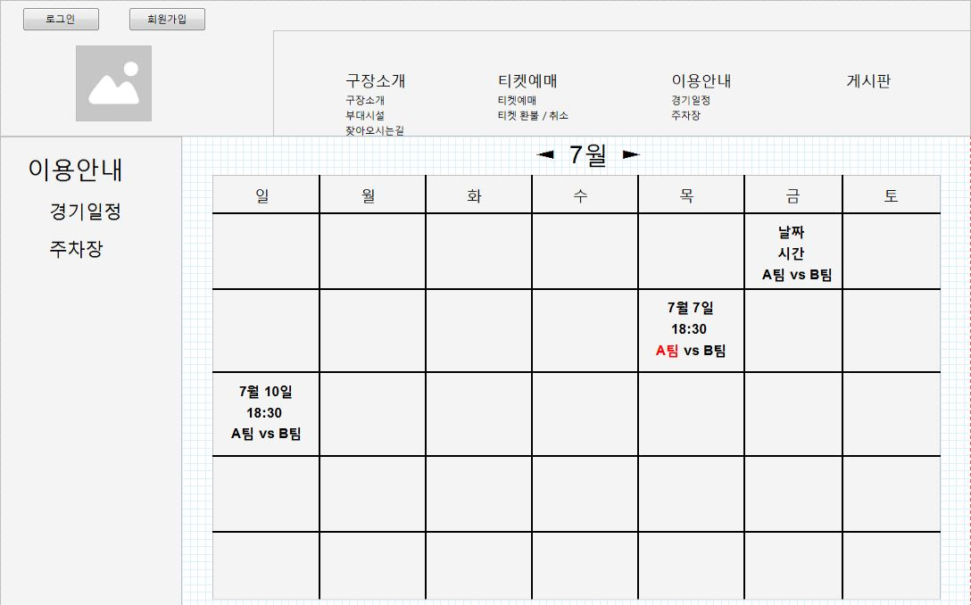

상세 설명

화면 I/O 정보

 | 번호 | I/O | 한글명 | 영문명 | 자료형태
 | 1 | O | Home팀 | home_team | VARCHAR(50)
 | 2 | O | Away팀 | away_team | VARCHAR(50)
 | 3 | O | 경기 날짜 및 시간 | match_day | DATE
 | 4 | O | 경기 결과(점수) | match_result | VARCHAR(10)

경기 결과
경기 결과 페이지

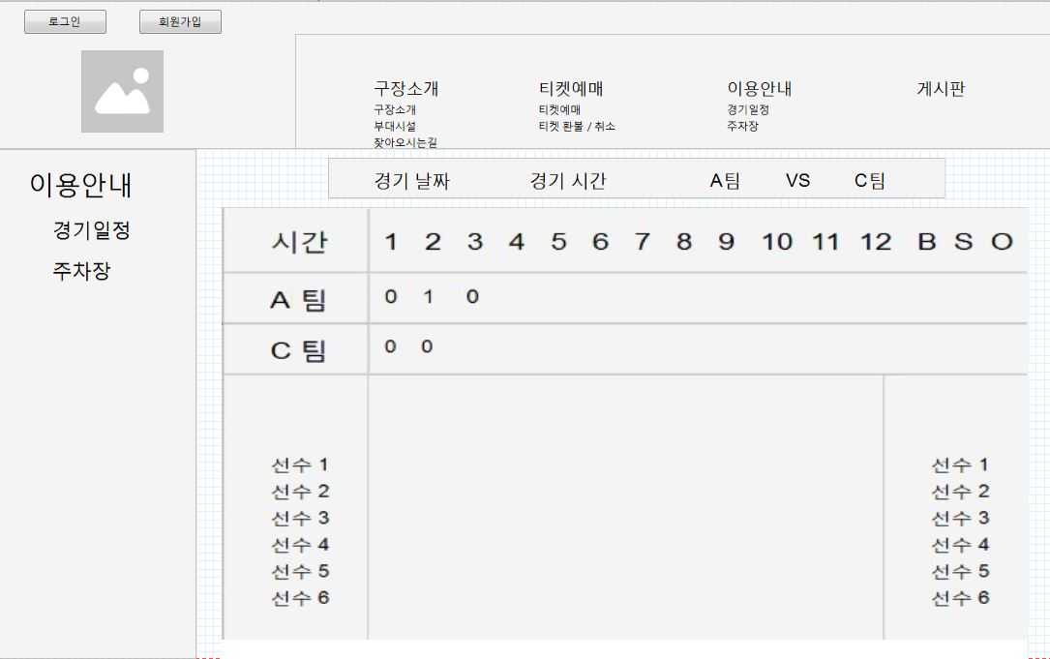

상세 설명

화면 I/O 정보

 | 번호 | I/O | 한글명 | 영문명 | 자료형태
 | 1 | O | Home팀 | home_team | VARCHAR(50)
 | 2 | O | Away팀 | away_team | VARCHAR(50)
 | 3 | O | 경기 날짜 및 시간 | match_day | DATE
 | 4 | O | 경기 결과(점수) | match_result | VARCHAR(10)
 | 5 | O | Home팀 선수명단 | home_players | VARCHAR(300)
 | 6 | O | Away팀 선수 명단 | away_players | VARCHAR(300)
 | 7 | O | 각 이닝 별 점수 | each_score | VARCHAR(150)
 | 8 | O | 경기 결과(점수) | match_result | VARCHAR(10)

게시판
게시판 메인 페이지

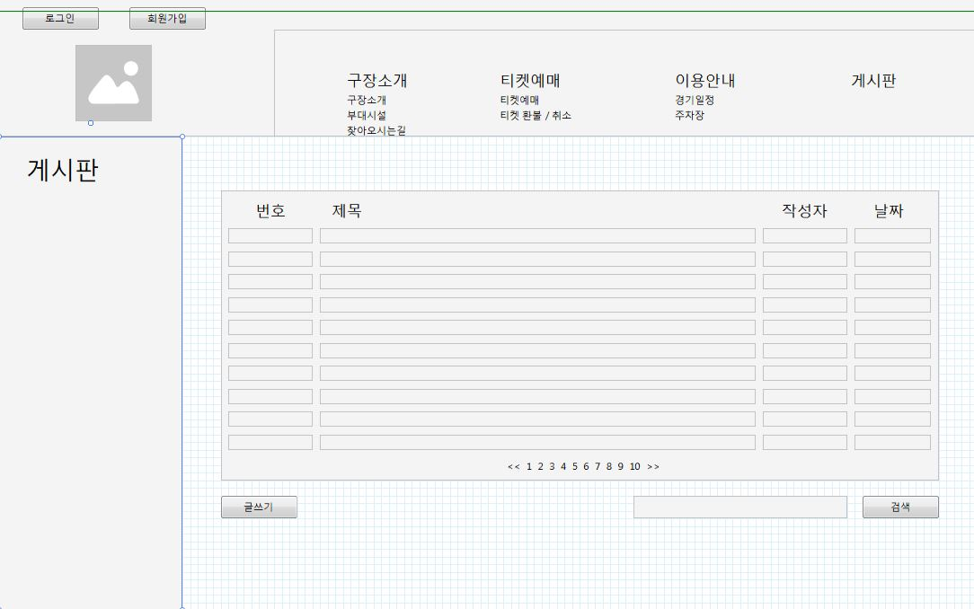

상세 설명

화면 I/O 정보

 | 번호 | I/O | 한글명 | 영문명 | 자료형태
 | 1 | O | 게시글 제목 | board_name | VARCHAR(200)
 | 2 | O | 게시글 작성자 | board_writer | VARCHAR(50)
 | 3 | O | 게시글 작성 날짜 | board_date | DATE
 | 4 | I | 사용자가 검색어 | search_keyword | VARCHAR(100)

게시판 글쓰기
게시판 쓰기 페이지

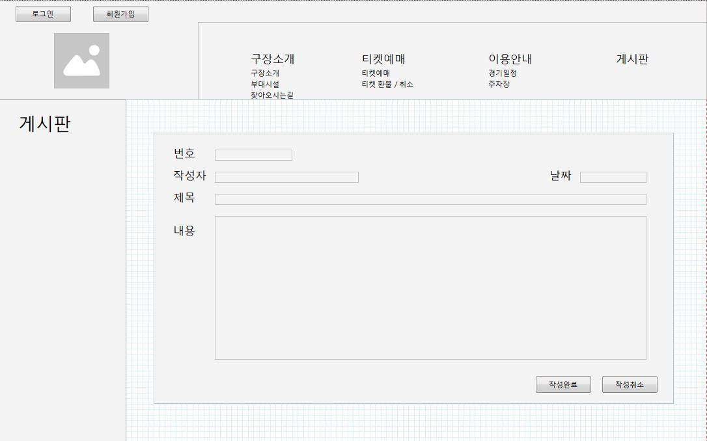

상세 설명

화면 I/O 정보

 | 번호 | I/O | 한글명 | 영문명 | 자료형태
 | 1 | I | 게시글 제목 | board_name | VARCHAR(200)
 | 2 | O | 게시글 작성자 | board_writer | VARCHAR(50)
 | 3 | O | 게시글 작성 날짜 | board_date | DATE
 | 4 | I | 게시글 내용 | board_body | VARCHAR(1000)

게시글 상세
게시글 상세보기 페이지

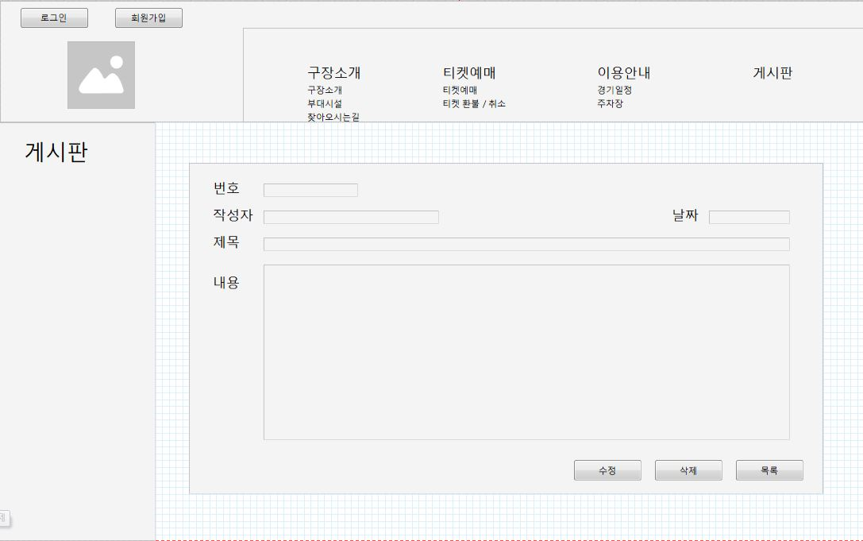

상세 설명

화면 I/O 정보

 | 번호 | I/O | 한글명 | 영문명 | 자료형태
 | 1 | O | 게시글 제목 | board_name | VARCHAR(200)
 | 2 | O | 게시글 작성자 | board_writer | VARCHAR(50)
 | 3 | O | 게시글 작성 날짜 | board_date | DATE
 | 4 | O | 게시글 내용 | board_body | VARCHAR(1000)

게시글 수정
게시글 수정 페이지

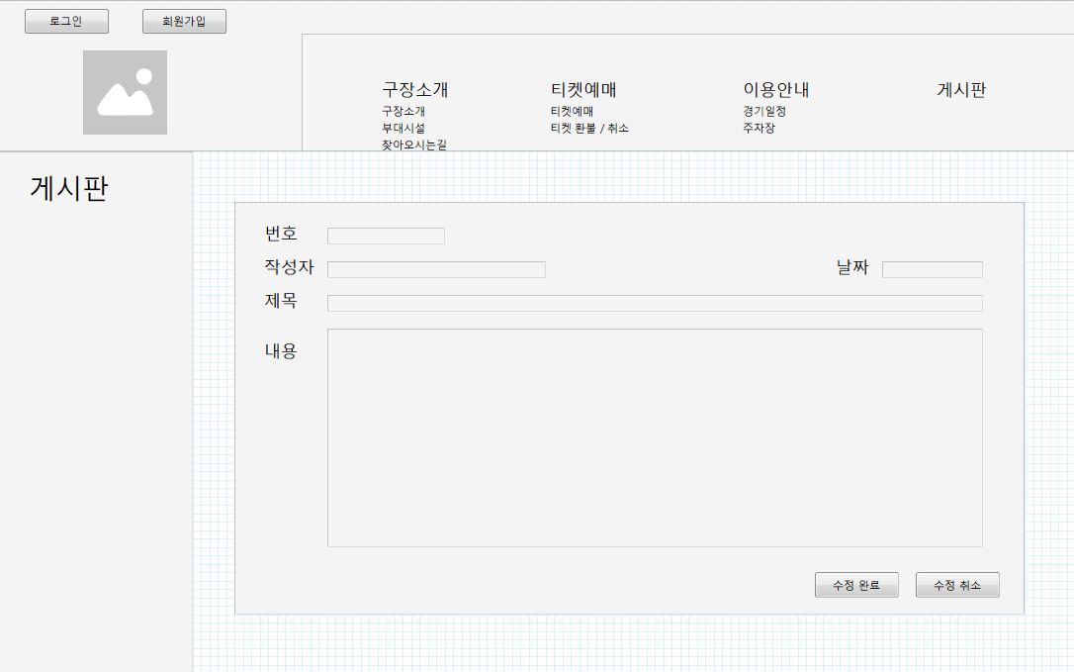
 |  |  |  |  |  | 게시글 수정
 |  |  |  |  |  |  | 제목, 내용 수정가능
 |  |  |  |  |  |  | 다른건 수정 불가
 |  |  |  |  |  |  | 아이디 체크 후 작성자와 로그인 아이디가 같을 경우
 |  |  |  |  |  | 메쏘드
 |  |  |  |  |  | 수정완료 |  | 수정한 내용으로 DB 수정
 |  |  |  |  |  | 수정취소 |  | 수정을 취소하고 게시글 상세페이지로 이동

 |  |  |  |  |  | 테이블
 |  |  |  |  |  | Board |  | 게시판 테이블

 |  |  |  |  |  | 제목 |  | 게시글 제목 작성자 수정
 |  |  |  |  |  | 작성자 |  | 게시글 작성자 | 작성자 아이디
 |  |  |  |  |  | 날짜 |  | 게시글이 작성된 날짜
 |  |  |  |  |  | 내용 |  | 게시글 내용 작성자 수정

상세 설명

 | 경기일정: |  | 경기일정 안내 페이지
 | 주차장: |  | 주차장 안내 페이지

화면 I/O 정보

 | 번호 | I/O | 한글명 | 영문명 | 자료형태
 | 1 | I/O | 게시글 제목 | board_name | VARCHAR(200)
 | 2 | O | 게시글 작성자 | board_writer | VARCHAR(50)
 | 3 | O | 게시글 작성 날짜 | board_date | DATE
 | 4 | I/O | 게시글 내용 | board_body | VARCHAR(1000)

티켓예매-예매안내
티켓 예매 안내 페이지

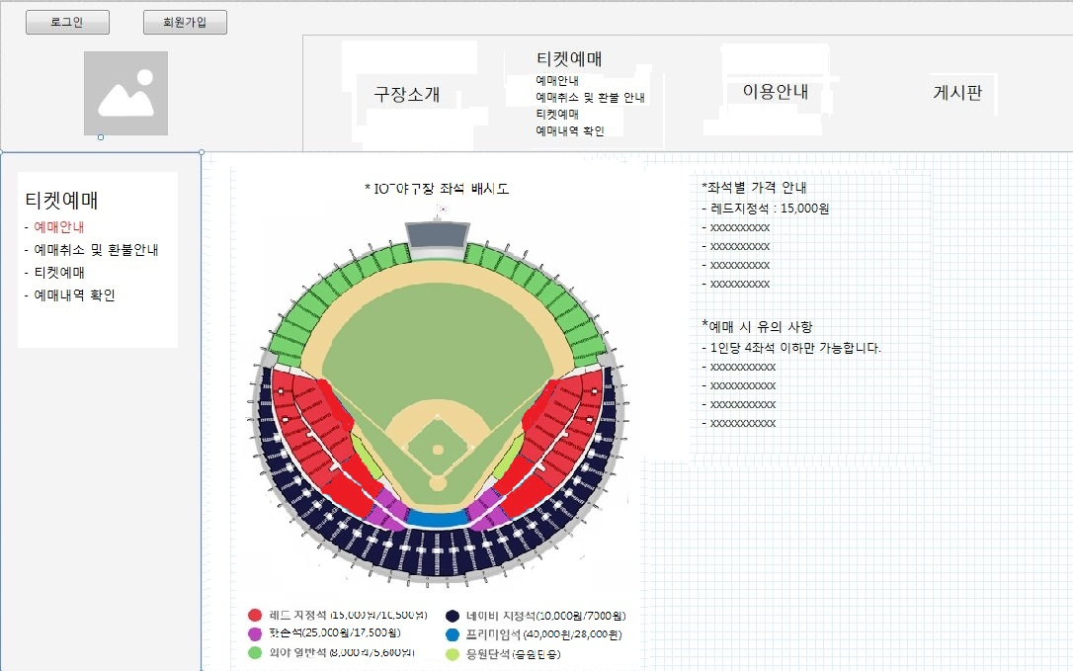

상세 설명

 | >> 좌석별 가격 안내(성인/어린이), 야구장 좌석의 전체 안내도, 장애인 예매 시의 할인율 공지 등 기타 티켓 예매에 대한 안내 및 유의사항에 대한 정보를 알려준다.

 | 1.화면 상단의 티켓예매 클릭 시 혹은 티켓예매에 마우스 커서를 옮겼을 때 보여지는 세부항목 중 예매안내 클릭 시에 위의 화면이 보여진다.
 | 2.입력 정보는 필요없으며 화면에 정보만 보여준다.

화면 I/O 정보

 | 번호 | I/O | 한글명 | 영문명 | 자료형태
 | 1 | O | 야구장 전체 안내도(그림) | seats_information | VARCHAR(100)
 | 2 | O | 좌석별 가격(레드) | seat_red | NUMBER(10)
 | 3 | O | 좌석별 가격(네이비) | seat_navy | NUMBER(10)
 | 4 | O | 좌석별 가격(핫존) | seat_hotzone | NUMBER(10)
 | 5 | O | 좌석별 가격(프리미엄) | seat_premium | NUMBER(10)
 | 6 | O | 좌석별 가격(응원단) | seat_cheer | NUMBER(10)
 | 7 | O | 좌석별 가격(일반) | seat_common | NUMBER(10)

티켓예매-취소 및 환불 안내
티켓 취소 및 환불 안내 페이지

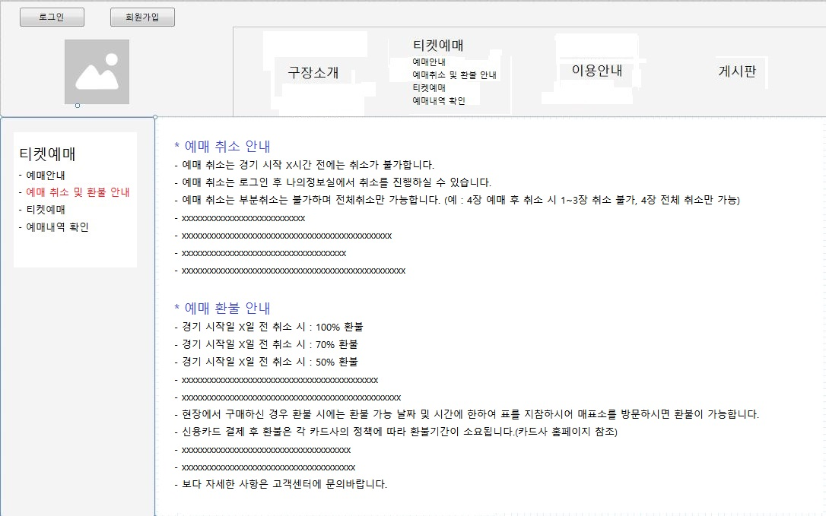

상세 설명

 | >> 예매 취소와 환불에 대한 절차, 정보를 알려준다.

 | 1.화면 상단의 티켓예매에 마우스 커서를 옮겼을 때 보여지는 세부항목 중 ‘예매 취소 및 환불 안내’클릭 시 혹은 상단의 티켓예매를 클릭 후 좌측의 티켓예매의 세부항목 중
 | ‘예매 취소 및 환불 안내’클릭 시에 위의 화면이 보여진다.
 | 2.입력 정보는 필요없으며 화면에 정보만 보여준다.

티켓예매-경기 일정
티켓 예매 경기 일정 페이지

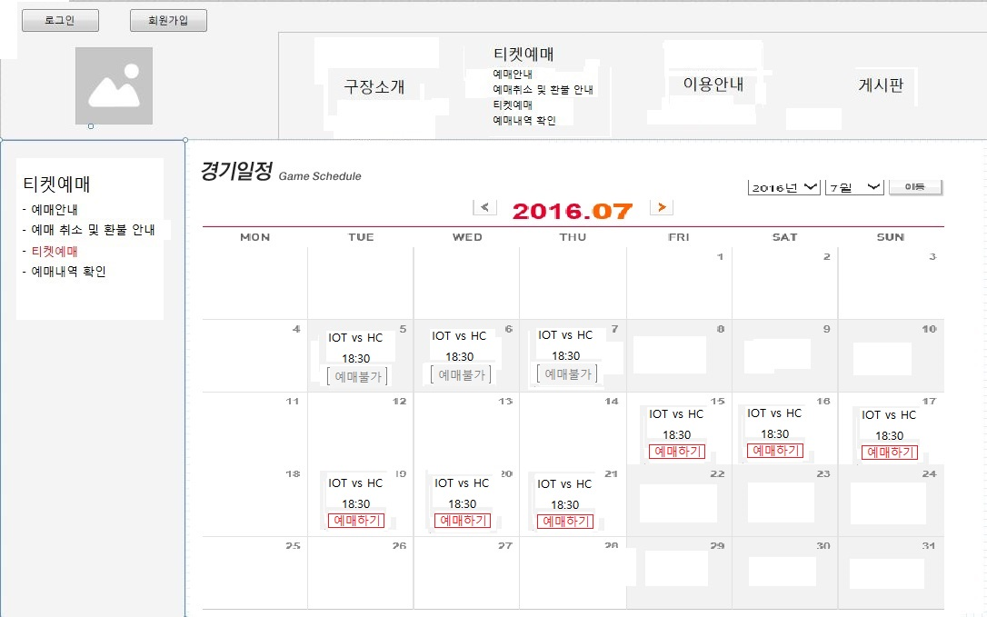

상세 설명

 | >>경기 일정의 시간과 날짜 및 일정을 조회 후 예매진행을 시작한다.

 | 1.화면 상단의 티켓예매에 마우스 커서를 옮겼을 때 보여지는 세부항목 중 ‘티켓예매’클릭 시 혹은 상단의 티켓예매를 클릭 후 좌측의 티켓예매의 세부항목 중 ‘
 | 티켓예매’클릭 시에 위의 화면이 보여진다.
 | 2.현재의 날짜의 년,월이 먼저 나온다.
 | 3. 상단 중앙의 화살표 버튼을 이용하여 다음달 혹은 전달로 이동가능하며 상단 우측의 년,월 선택을 이용하여 경기일정을 조회 가능하도록 한다.
 | 4. 예매가 불가한 경기는 예매불가로 알려주며 예매가능만 버튼을 이용할 수 있도록 한다.
 | 5. 예매가 가능한 날짜의 ‘예매하기’버튼 클릭 시에 티켓예매창이 팝업되도록 한다.

화면 I/O 정보

 | 번호 | I/O | 한글명 | 영문명 | 자료형태
 | 1 | O | Home팀 | home_team | VARCHAR(50)
 | 2 | O | Away팀 | away_team | VARCHAR(50)
 | 3 | O | 경기 날짜 및 시간 | match_day | DATE
 | 4 | O | 예매 가능 여부 | booking_checker | BOOLEAN

관리자-회원 조회
회원 조회 페이지

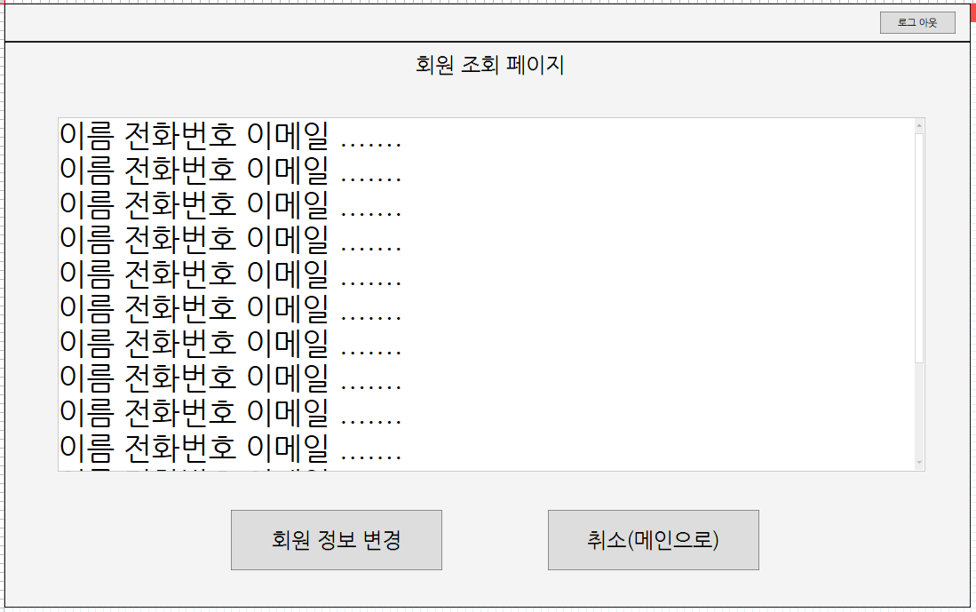

상세 설명

 | >> 회원들의 정보를 조회 할 수 있다

 | 1. 관리자는 회원 정보를 요청한다.

화면 I/O 정보

 | 번호 | I/O | 한글명 | 영문명 | 자료형태
 | 1 | I/O | 아이디 | ID | VARCHAR2(50)
 | 2 | O | 이름 | NAME | VARCHAR2(50)
 | 3 | O | 이메일 | EMAIL | VARCHAR2(50)
 | 4 | O | 전화번호 | PHONE | VARCHAR2(50)

티켓예매-메인창(팝업)
 | 티켓 예매 페이지

 |  | 1. 티켓예매 메인
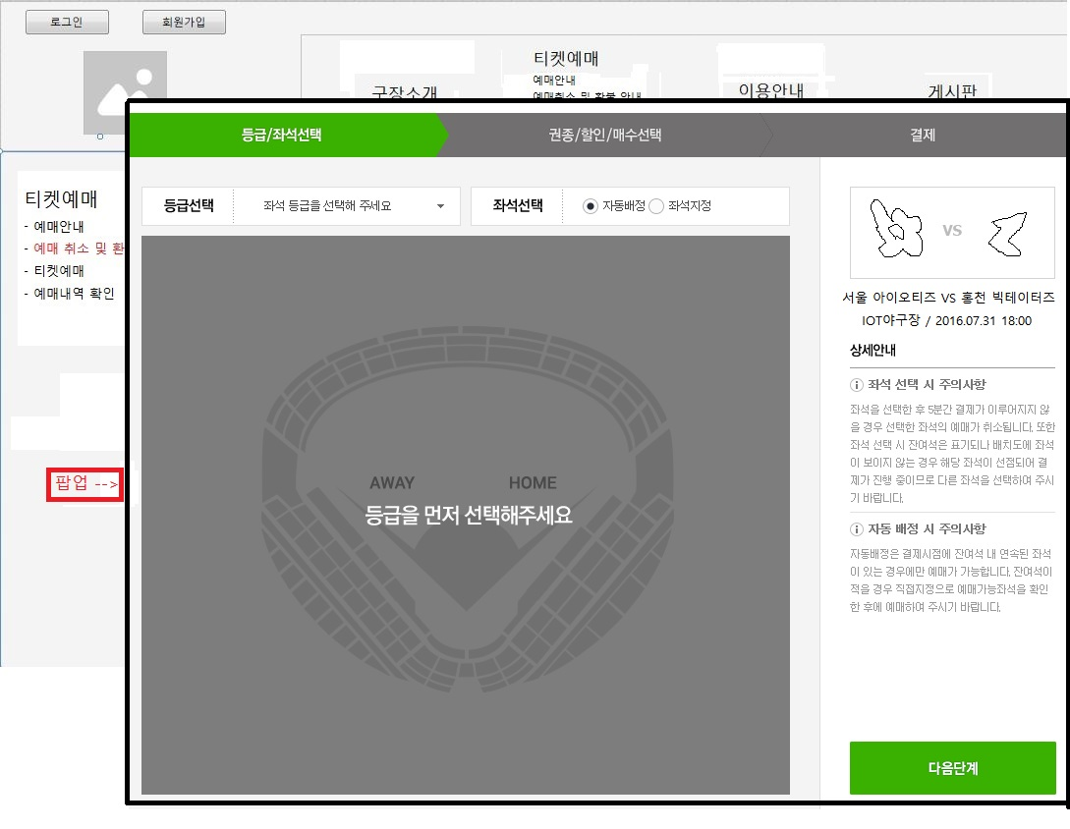

 |  | 2.티켓예매 메인(자동 배정 시)
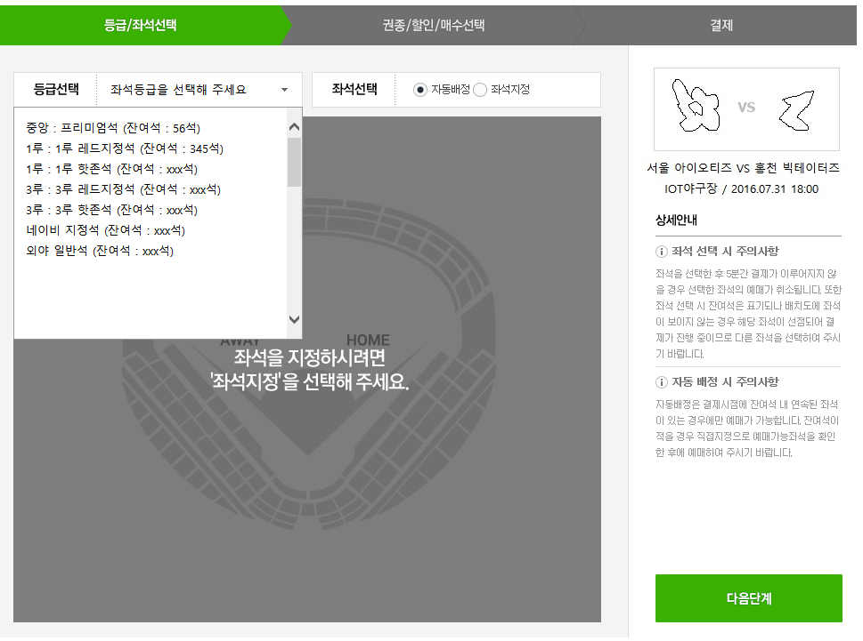

 |  | 3. 티켓 예매 (구역 선택)
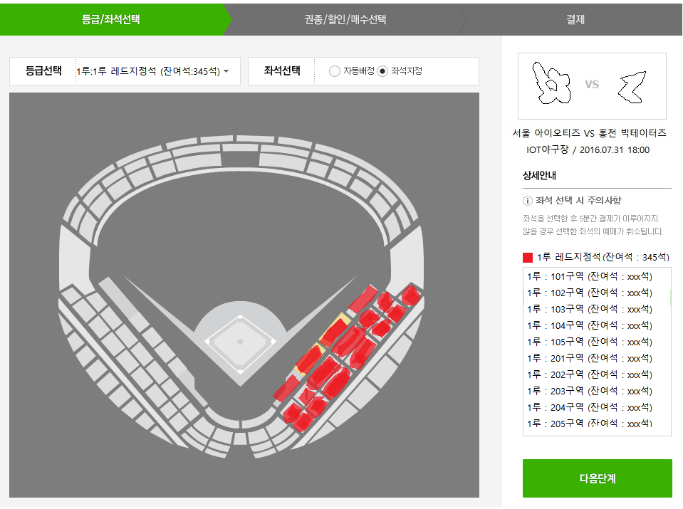

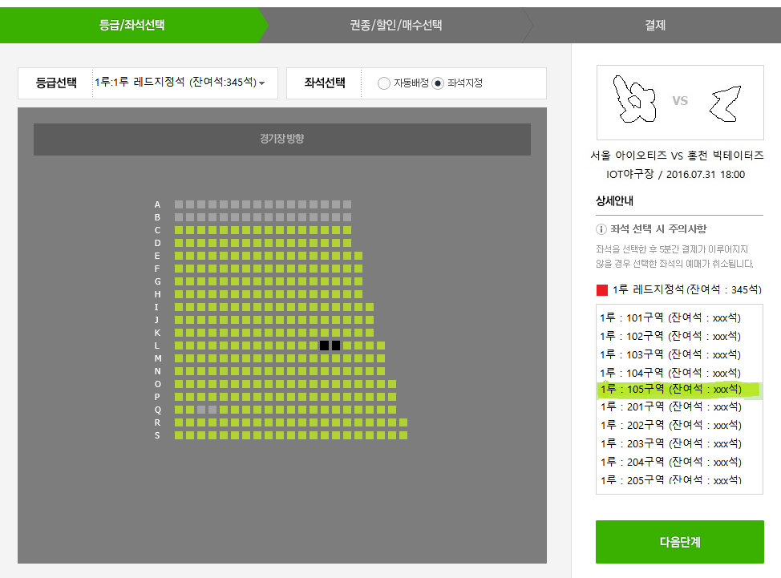
 |  | 4. 티켓 예매 (좌석 선택)

 | 상세 설명

 |  | >>경기일정 페이지에서 ‘예매하기’클릭 시에 팝업되는 예매관련 메인 페이지로 등급선택, 좌석선택, 경기에 참여하는 팀명, 경기시간,
 |  | 상세안내(좌석 선택 시 주의사항, 자동 배정 시 주의사항)을 보여주며 이에 따라 단계별로 예매를 진행한다.
 |  | >>등급을 설정하고 좌석지정을 눌렀을 때 나오는 페이지로 선택된 등급에 따른 각 구역에 대한 잔여석을 보여주며 선택할 수 있도록 한다.
 |  | >>구역을 선택하였을 때 보여지는 좌석 상세 안내도로서 사용자가 원하는 좌석을 클릭으로 선택할 수 있게 한다.

 |  | <자동 선택 시>
 |  | 1. 우측 상단에 경기일정과 팀명, 경기시간을 보여준다.
 |  | 2. 그 밑 하단에는 좌석선택 시와 자동배정 시의 주의사항을 간략히 설명해 준다.
 |  | 3. 등급선택을 누르면 각 등급별 잔여석을 보여주며 등급을 선택할 수 있다.
 |  | 4. 자동배정, 좌석지정, 다음단계는 모두 등급선택을 먼저 해야 진행할 수 있으며 그렇지 않을 시 등급을 먼저 선택해 달라는 경고 팝업을 띄운다.
 |  | 5. 등급을 선택한 후 자동배정(default)으로 한 후 다음단계(클릭)를 진행하면 권종/매수 선택창으로 이동한다.

 |  | <구역 선택 시>
 |  | 1. 등급을 선택하고 좌석지정을 체크하면 선택된 등급별 구역도가 보여진다.
 |  | 2. 화면 우측 중앙에도 선택된 등급의 좌석별 잔여석을 보여준다
 |  | 3. 구역도 버튼을 클릭하거나 우측 중앙의 좌석별 잔여석을 클릭하면 좌석선택 페이지로 넘어간다.
 |  | 4. 잔여석이 없는 구역을 선택 시 예매진행 불가 메시지를 띄운다.
 |  | 5. 상단의 자동배정을 체크하면 등급이 선택된 자동배정 화면으로 돌아간다.
 |  | 6. 상단의 등급선택을 변경하면 선택된 등급의 자동배정 화면으로 돌아간다.

 |  | <좌석 번호 선택시>
 |  | 1. 선점된 좌석과 선택가능한 좌석을 색상을 달리하여 구분지어 놓는다.
 |  | 2. 개인당 구매할 수 있는 좌석수(ex 4좌석)을 넘게 선택 시에는 구매할 수 없다는 경고 팝업창을 띄우고 선택된 좌석은 모두 리셋되도록 한다.
 |  | 3. 등급선택 및 좌석지정 방법의 변경 시 선택된 좌석은 리셋되며 자동배정 화면으로 돌아간다.
 |  | 4. 우측 중앙 구역을 변경, 클릭 시 좌석 상세도가 바뀌면서 구역에 맞는 좌석 상세도가 보여진다.

 | 화면 I/O 정보

 |  | 번호 | I/O | 한글명 | 영문명 | 자료형태
 |  | 1 | O | 좌석 등급(레드) | seat_red | VARCHAR(50)
 |  | 2 | O | 좌석 등급(네이비) | seat_navy | VARCHAR(50)
 |  | 3 | O | 좌석 등급(핫존) | seat_hotzone | VARCHAR(50)
 |  | 4 | O | 좌석 등급(프리미엄) | seat_premium | VARCHAR(50)
i |  | 5 | O | 좌석 등급(응원단) | seat_cheer | VARCHAR(50)
 |  | 6 | O | 좌석 등급(일반) | seat_common | VARCHAR(50)
 |  | 7 | O | 여석(레드) | seat_red_amount | NUMBER(5)
 |  | 8 | O | 여석(네이비) | seat_navy_amount | NUMBER(5)
 |  | 9 | O | 여석(핫존) | seat_hotzone_amount | NUMBER(5)
 |  | 10 | O | 여석(프리미엄) | seat_premium_amount | NUMBER(5)
 |  | 11 | O | 여석(응원단) | seat_cheer_amount | NUMBER(5)
 |  | 12 | O | 여석(일반) | seat_common_amount | NUMBER(5)
 |  | 13 | I | 좌석 배정 방식 | seat_assignment_value | BOOLEAN
 |  | 14 | I | 예매 구역 | booking area | VARCHAR(10)
 |  | 15 | I | 예매 좌석 번호 | booking_numbers | VARCHAR(30)
 |  | 16 | I | 예매 매수 | booking_amount | NUMBER(5)
 |  | 17 | I | 좌석 배정 방식 | seat_assignment_value | BOOLEAN
 |  | 18 | I | 예매 일자 | booking_date | DATE
 |  | 19 | I | 예매 팀 | booking_team | VARCHAR(50)

티켓예매-예매 확인 및 할인 선택
게시글 수정 페이지

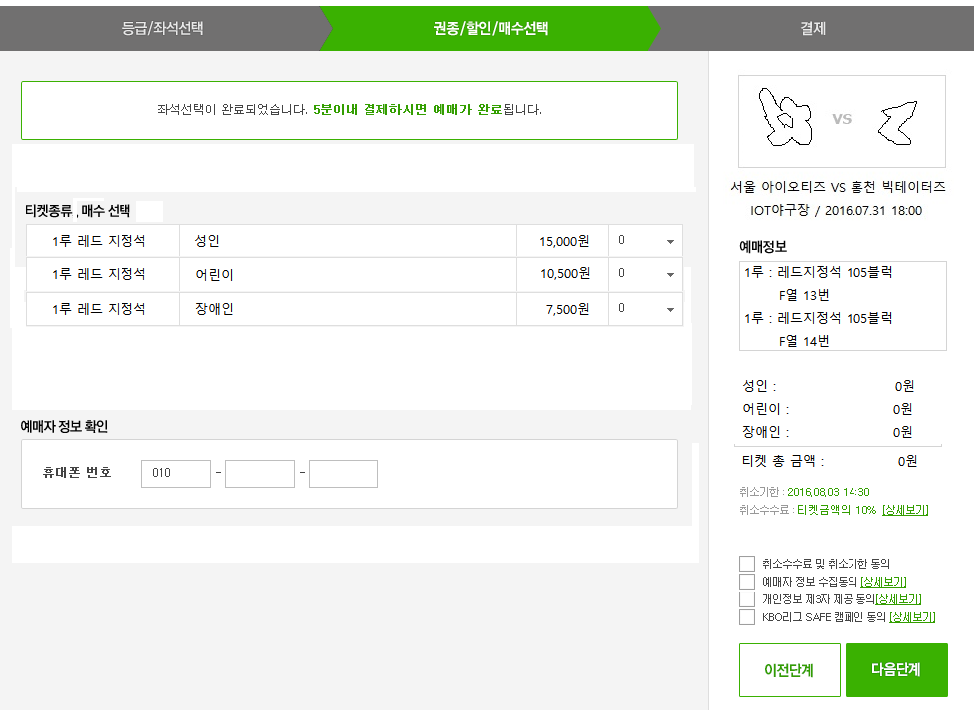

상세 설명

 | >>선택한 구역과 좌석수에 맞게 티켓의 종류/매수를 선택하여 예매정보와 함께 티켓 금액과 총금액을 보여준다. 예매자 휴대폰 번호를 입력하여 예매 완료 시 SMS 서비스를 제공한다.

 | 1. 등급 및 좌석선택이 끝난 후 다음단계 클릭 시 보여지는 페이지이다.
 | 2. 좌석선택 시의 좌석수와 티켓종류/매수에서의 수가 동일하여야 진행되며 그렇지 않을 시 경고창을 팝업하여 알려준다.
 | 3. 자동배정 선택으로 이 페이지로 넘어왔을 때는 권종별 티켓매수 선택 시 선택된 티켓수와 잔여석을 비교하여 잔여석 부족 시 안내창을 팝업한다.
 | 4. 티켓종류(성인,어린이,장애인)에 따른 매수를 선택하면 우측 중앙에 금액이 합산되어 보여진다.
 | 5. 휴대폰 번호를 입력하여 예매자에게 SMS문자 안내를 실시한다.
 | 6. 우측 중앙의 티켓총금액 아래에 취소에 따른 환불정책을 링크 걸어준다.
 | 7. 이전단계 클릭 시에는 모든 설정이 초기화 되어 팝업된 첫 페이지로 돌아간다.

화면 I/O 정보

 | 번호 | I/O | 한글명 | 영문명 | 자료형태
 | 1 | I | 성인 티켓 수 | ticket_adult_amount | NUMBER(5)
 | 2 | I | 어린이 티켓 수 | ticket_kids_amount | NUMBER(5)
 | 3 | I | 장애인 티켓 수 | ticket_disabled_amount | NUMBER(5)
 | 4 | I | 예매자 전화번호 | bookers_phone | VARCHAR(15)
 | 5 | O | 성인 티켓 가격 | ticket_adult_price | NUMBER(20)
 | 6 | O | 어린이 티켓 가격 | ticket_kids_price | NUMBER(20)
 | 7 | O | 장애인 티켓 가격 | ticket_disabled_price | NUMBER(20)
 | 8 | O | 티켓 총 금액 | ticket_total_price | NUMBER(20)
 | 9 | I/O | 예매일 | booking_date | DATE
 | 10 | O | Home팀 | home_team | VARCHAR(50)
 | 11 | O | Away팀 | away_team | VARCHAR(50)
 | 12 | O | 취소기한 | cancelable_period | DATE
 | 13 | O | 취소 수수료(percentage-%) | cancel_fees | NUMBER(5)

관리자_메인
관리자 메인 페이지

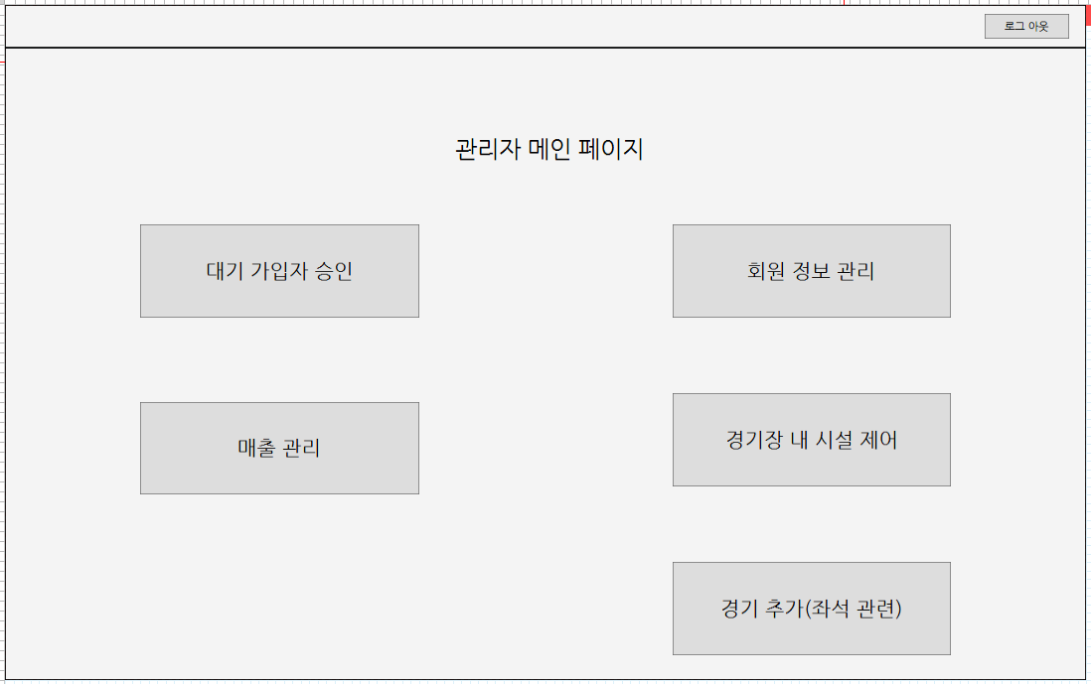

상세 설명

 | >> 관리자가 사용할 수 있는 메뉴들이 나열되어 있다

 | 1. 사용자가 상단 우측의 로그인 버튼을 통해 로그인을 실행할 수 있다.
 | 2. 사용자는 id와 password를 입력하고 로그인을 요청한다.
 | 3. 입력 받은 id와 password가 등록된 정보와 일치하면 권한 테이블을 확인해서 관리자 권한이면 관리자 메인 화면을 띄운다.

관리자-회원 정리
회원 정리 페이지

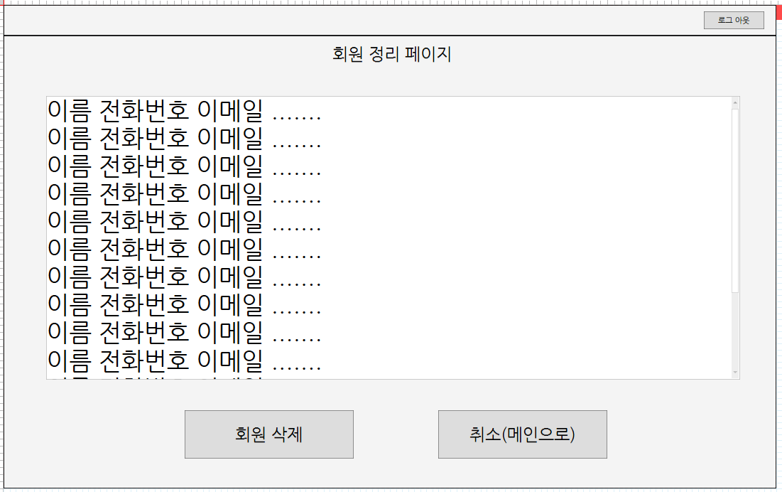

상세 설명

 | >> 사이트내의 심각한 규칙 위반 등의 사유로 회원을 삭제하거나 회원 정보를 삭제할 수 있다

 | 1. 관리자는 회원 정보를 요청한다.
 | 2. 회원을 선택하고 회원 삭제 버튼을 입력 받으면 id와 일치하는 회원을 테이블에서 제거한다.

화면 I/O 정보

 | 번호 | I/O | 한글명 | 영문명 | 자료형태
 | 1 | I/O | 아이디 | ID | VARCHAR2(50)
 | 2 | O | 이름 | NAME | VARCHAR2(50)
 | 3 | O | 이메일 | EMAIL | VARCHAR2(50)
 | 4 | O | 전화번호 | PHONE | VARCHAR2(50)

관리자-회원 정보 변경
회원 정보 변경 페이지

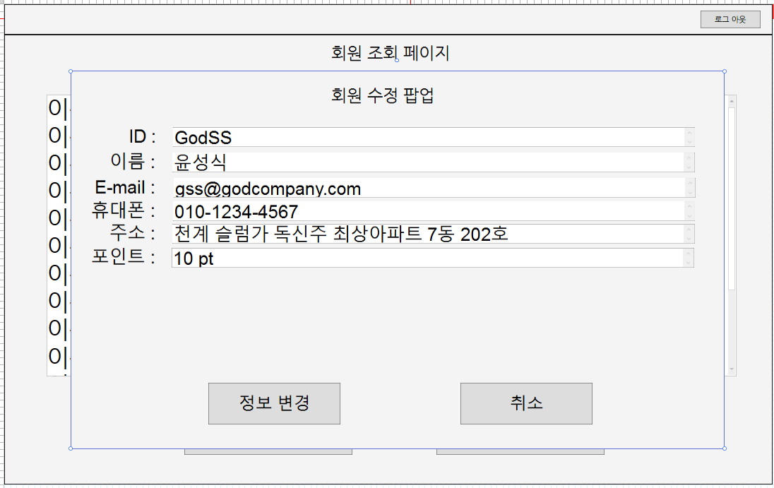

상세 설명

 | >> 회원들의 정보를 수정 할 수 있다

 | 1. 관리자는 회원 정보를 요청한다.
 | 2. 회원 정보 조회 창에서 ID 를 선택 후 회원 정보 변경 버튼을 누른다.
 | 3. 회원 정보를 변경할 수 있는 창이 팝업되며, 그 창에서 정보 편집 후에 정보 변경 버튼을 누르면 DB에 바뀐 정보가 반영된다.

화면 I/O 정보

 | 번호 | I/O | 한글명 | 영문명 | 자료형태
 | 1 | I/O | 아이디 | ID | VARCHAR2(50)
 | 2 | I/O | 이름 | NAME | VARCHAR2(50)
 | 3 | I/O | 이메일 | EMAIL | VARCHAR2(50)
 | 4 | I/O | 전화번호 | PHONE | VARCHAR2(50)

관리자-좌석관리 홈
좌석관리 홈

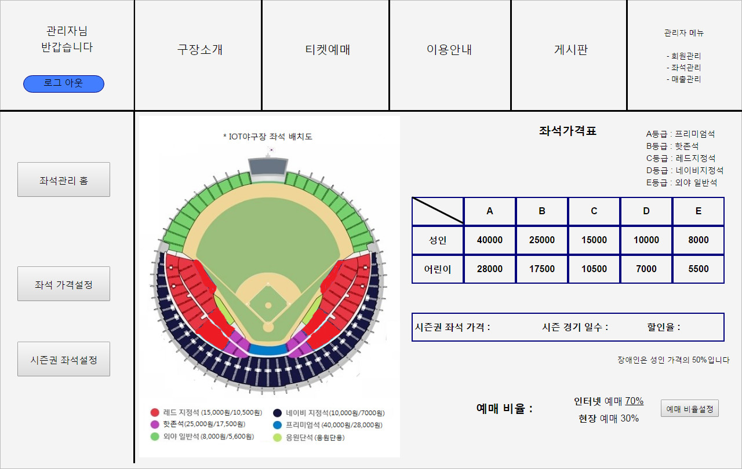

상세 설명

 | >> 좌석관리 관련 현재 설정을 확인하고 예매 비율설정을 할 수 있다.

 | 1. 현재 설정된 좌석등급과 고객등급(성인, 어린이 등)별 가격, 시즌권 좌석가격과 관련 정보(해당 시즌 경기일수와 할인율), 예매 비율을 확인할 수 있다.

 | 2. 예매 비율을 설정하려면 "인터넷 예매"의 퍼센티지 부분을 클릭한다.
 | 3. 원하는 인터넷 예매의 %값을 입력한다.
 | 4. [예매 비율설정]을 클릭한다.

화면 I/O 정보

 | 번호 | I/O | 한글명 | 영문명 | 자료형태
 | 1 | O | 야구장 좌석안내도 | seats_information | VARCHAR2(100)
 | 2 | O | A등급명 | seat_a_name | VARCHAR2(20)
 | 3 | O | B등급명 | seat_b_name | VARCHAR2(20)
 | 4 | O | C등급명 | seat_c_name | VARCHAR2(20)
 | 5 | O | D등급명 | seat_d_name | VARCHAR2(20)
 | 6 | O | E등급명 | seat_e_name | VARCHAR2(20)
 | 7 | O | A등급 성인요금 | seat_a_adult | NUMBER(10)
 | 8 | O | B등급 성인요금 | seat_b_adult | NUMBER(10)
 | 9 | O | C등급 성인요금 | seat_c_adult | NUMBER(10)
 | 10 | O | D등급 성인요금 | seat_d_adult | NUMBER(10)
 | 11 | O | E등급 성인요금 | seat_e_adult | NUMBER(10)
 | 12 | O | A등급 어린이요금 | seat_a_child | NUMBER(10)
 | 13 | O | B등급 어린이요금 | seat_b_child | NUMBER(10)
 | 14 | O | C등급 어린이요금 | seat_c_child | NUMBER(10)
 | 15 | O | D등급 어린이요금 | seat_d_child | NUMBER(10)
 | 16 | O | E등급 어린이요금 | seat_e_child | NUMBER(10)
 | 17 | O | 장애인 할인비율 | handi_per_adult | NUMBER(3)
 | 18 | O | 시즌권 좌석가격 | seasonpre_price | NUMBER(10)
 | 19 | O | 시즌경기일수 | season_total_games | NUMBER(3)
 | 20 | O | 시즌권 할인율 | seasonpre_discount | NUMBER(3)
 | 21 | I/O | 인터넷 예매비율 | net_resrv_ratio | NUMBER(3)
 | 22 | O | 현장 예매비율 | stadium_resrv_ratio | NUMBER(3)

좌석 가격설정
좌석 가격설정

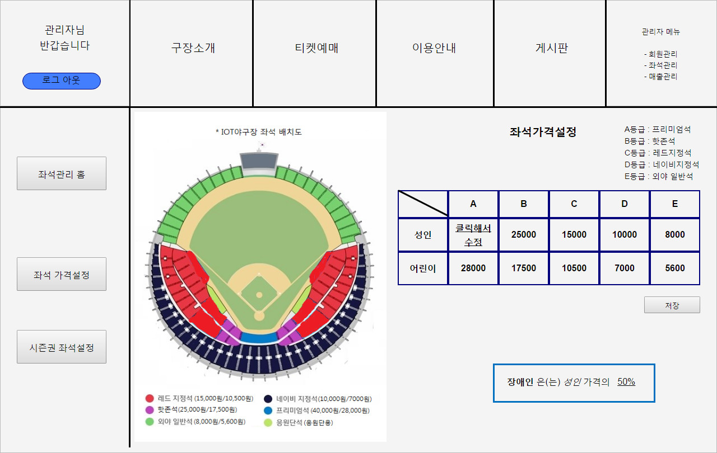

상세 설명

 | >> 좌석등급과 고객등급(성인, 어린이 등)별 가격을 설정한다.

 | 1. 가격을 설정(혹은 수정)하려면 설정하고자 하는 부분의 셀을 클릭한다.
 | 2. 설정하려는 가격을 입력한다.
 | 3. 가격수정을 완료했다면 저장 버튼을 누른다.

화면 I/O 정보

 | 번호 | I/O | 한글명 | 영문명 | 자료형태
 | 1 | O | 야구장 좌석안내도 | seats_information | VARCHAR2(100)
 | 2 | O | A등급명 | seat_a_name | VARCHAR2(20)
 | 3 | O | B등급명 | seat_b_name | VARCHAR2(20)
 | 4 | O | C등급명 | seat_c_name | VARCHAR2(20)
 | 5 | O | D등급명 | seat_d_name | VARCHAR2(20)
 | 6 | O | E등급명 | seat_e_name | VARCHAR2(20)
 | 7 | I/O | A등급 성인요금 | seat_a_adult | NUMBER(10)
 | 8 | I/O | B등급 성인요금 | seat_b_adult | NUMBER(10)
 | 9 | I/O | C등급 성인요금 | seat_c_adult | NUMBER(10)
 | 10 | I/O | D등급 성인요금 | seat_d_adult | NUMBER(10)
 | 11 | I/O | E등급 성인요금 | seat_e_adult | NUMBER(10)
 | 12 | I/O | A등급 어린이요금 | seat_a_child | NUMBER(10)
 | 13 | I/O | B등급 어린이요금 | seat_b_child | NUMBER(10)
 | 14 | I/O | C등급 어린이요금 | seat_c_child | NUMBER(10)
 | 15 | I/O | D등급 어린이요금 | seat_d_child | NUMBER(10)
 | 16 | I/O | E등급 어린이요금 | seat_e_child | NUMBER(10)
 | 17 | I/O | 장애인 할인비율 | handi_per_adult | NUMBER(3)

시즌권 좌석설정
시즌권 좌석설정

 | 1. 시즌권 좌석설정

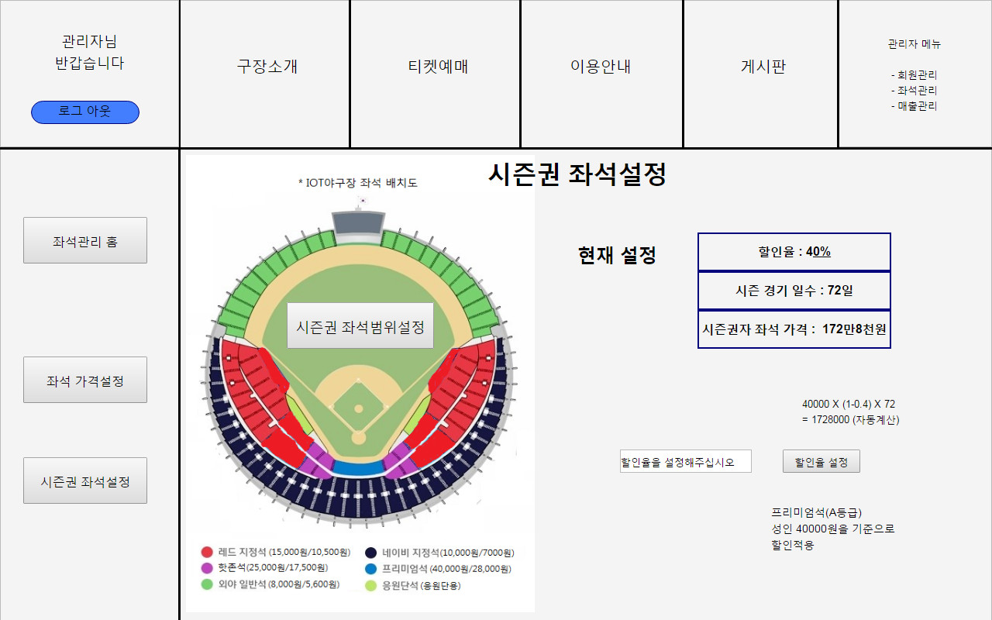

 | 2. 시즌권 좌석범위설정01 - 좌석테이블 선택
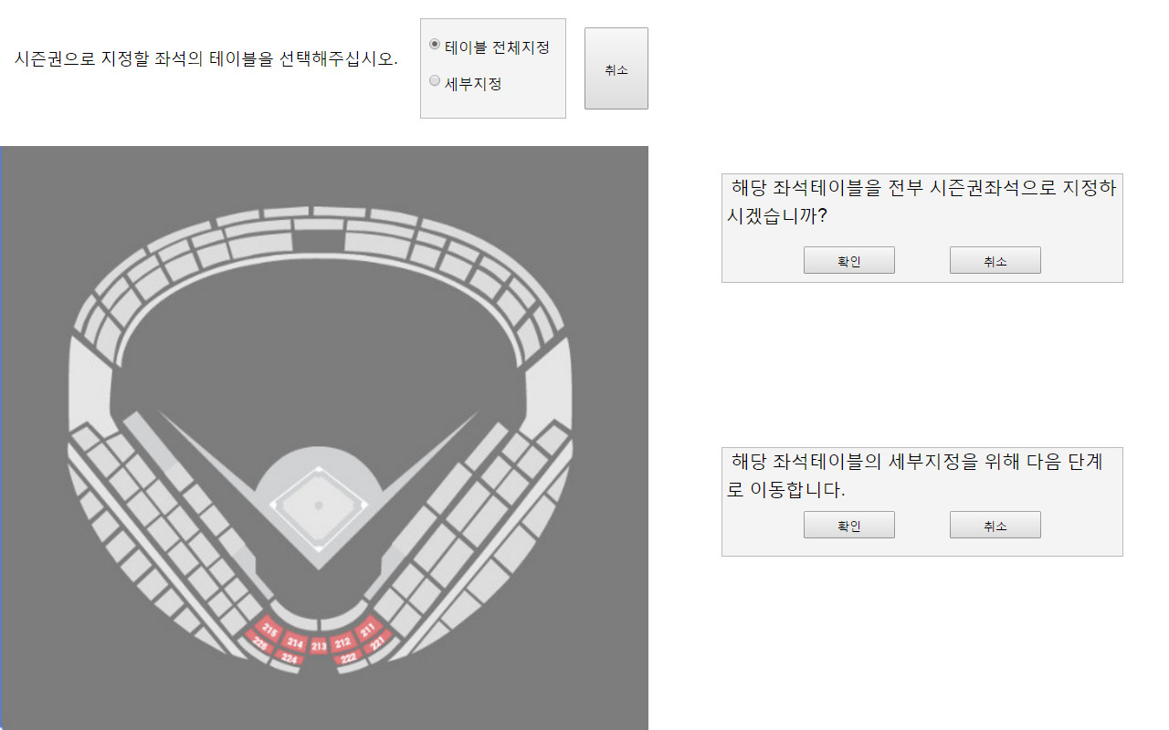

 | 3. 시즌권 좌석범위설정02 - 세부지정
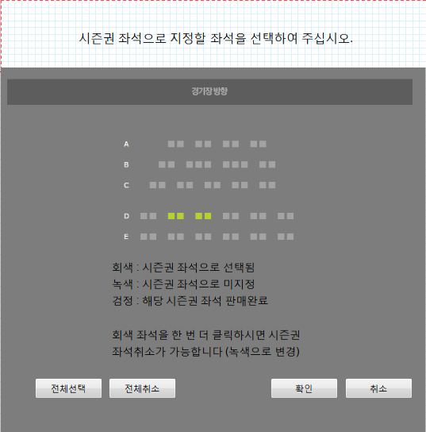

상세 설명

 | >> 시즌권 좌석의 비율 설정 및 좌석범위지정을 할 수 있다. 시즌권 좌석의 가격을 확인할 수 있다.

 | 1. 시즌권 좌석의 할인율과 가격 등 현재 설정을 우측상단에서 표시한다.
 | 2. 시즌권 할인율을 설정하려면 "할인율을 설정해주십시오"라고 적인 텍스트박스에 할인율을 입력한다.
 | 3. 할인율 설정버튼을 누른다.
 | 4. 시즌권 가격이 자동계산된다. (A등급 성인 좌석요금을 기준으로 할인적용)

 | 5. 시즌권 좌석범위를 지정하려면 야구장 좌석안내도 그림의 가운데 있는 [시즌권 좌석범위설정] 버튼을 누른다.
 | 6. <시즌권 좌석범위설정01 - 좌석테이블 선택> 폼으로 이동한다.
 | 7. <시즌권 좌석범위설정01 - 좌석테이블 선택> 폼에서 취소를 누르면 시즌권 좌석설정 화면으로 돌아간다.
 | 8. 선택할 좌석테이블 전체를 시즌권 좌석으로 지정하고 싶으면 테이블 전체지정 라디오버튼이 선택된 상태에서 해당 좌석테이블을 클릭한다.
 | 9. ConfirmDialog가 떴을 때 확인을 누르면 해당 좌석테이블 전체를 시즌권테이블로 설정한다. 취소를 누르면 좌석테이블 선택폼으로 돌아간다.

 | 10. 시즌권좌석의 세부지정이나 시즌권좌석지정 취소를 하고 싶으면 세부지정 라디오버튼이 선택된 상태에서 해당 좌석테이블을 클릭한다.
 | 11. <시즌권 좌석범위설정02 - 세부지정> 폼으로 이동한다.
 | 12. <시즌권 좌석범위설정02 - 세부지정> 폼에서 취소를 누르면 <시즌권 좌석범위설정01 - 좌석테이블 선택> 폼으로 돌아간다.
 | 13. 시즌권 좌석으로 선택된 좌석은 회색, 시즌권 좌석으로 미지정된 좌석은 녹색, 시즌권 좌석 판매가 완료된 좌석은 검정으로 표시된다.
 | 14. 시즌권 좌석으로 지정할 녹색좌석을 클릭하면 회색으로 바뀐다.
 | 15. 확인을 누르면 해당 좌석은 시즌권 좌석으로 등록된다.

 | 16. 시즌권좌석 등록취소를 하고 싶으면 시즌권 좌석으로 등록된 회색좌석을 클릭하면 녹색으로 바뀐다.
 | 17. 확인을 누르면 해당좌석은 시즌권좌석 등록이 취소된다.
 | 18. [전체선택] 버튼을 누르면 전좌석을 선택한다(전부 회색좌석으로 됨).
 | 19. [전체취소] 버튼을 누르면 전좌석을 선택취소한다(이미 판매가 완료된 검정좌석을 제외하고 전부 녹색좌석으로 됨).

화면 I/O 정보

 | 번호 | I/O | 한글명 | 영문명 | 자료형태
 | 1 | O | 시즌권 좌석가격 | seasonpre_price | NUMBER(10)
 | 2 | O | 시즌경기일수 | season_total_games | NUMBER(3)
 | 3 | I/O | 시즌권 할인율 | seasonpre_discount | NUMBER(3)
 | 4 | O | A등급 좌석블럭번호 | seat_a_block_num | NUMBER(10)
 | 5 | O | 좌석번호 | seat_no | VARCHAR(10)
 | 6 | I/O | 좌석상태 | seat_status | NUMBER(1)

매출 관리
매출 관리 페이지

 | 1. 매출 관리(일간)


 | 2.매출관리(시즌권)
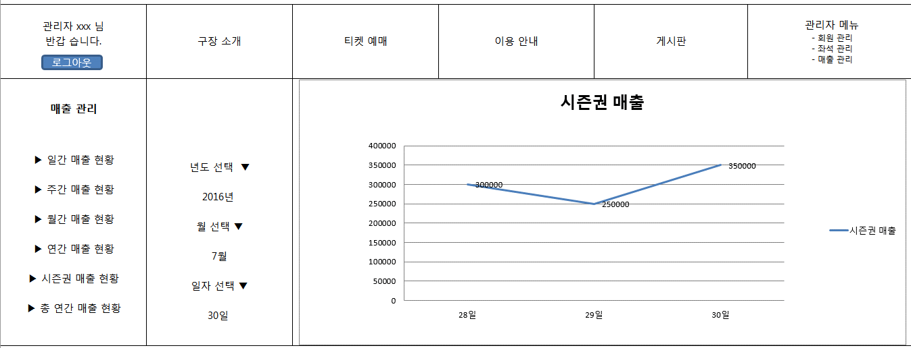

 | 3.매출관리(연간)
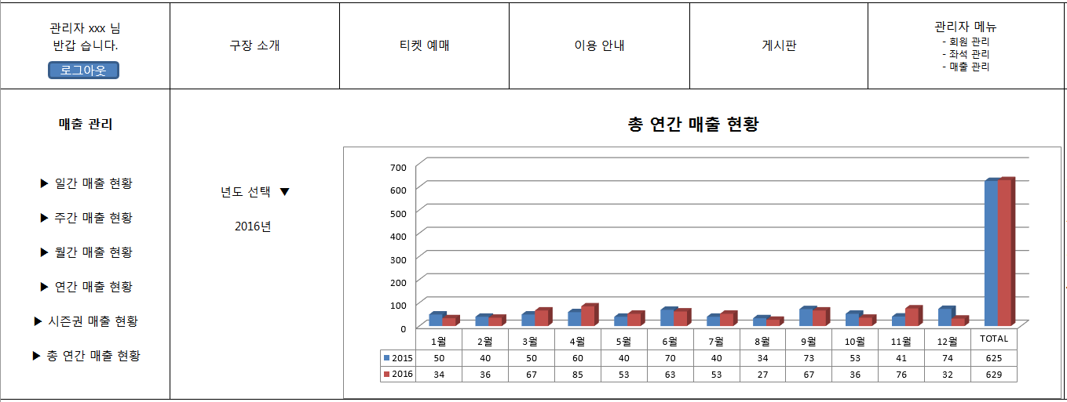

상세 설명

 | >> 회원들의 정보를 수정 할 수 있다

 | <일간 매출>
 | 1. 관리자 계정으로 로그인이 된 상태에서 관리자 메뉴중 매출 관리 선택
 | 2. 매출관리 메뉴 중 일간 매출 현황 메뉴를 선택
 | 3. 일간 매출 현황 페이지 에서 해당하는 해당하는 날자를 선택한다.
 | 4. 해당하는 날자의 판매 되어진 좌석 등급 별 좌석 수가 계산되어 표시된다.

 | <연간 매출>
 | 1. 관리자 계정으로 로그인이 된 상태에서 관리자 메뉴중 매출 관리 선택
 | 2. 매출관리 메뉴 중 일간 매출 현황 메뉴를 선택
 | 3. 일간 매출 현황 페이지 에서 해당하는 해당하는 날자를 선택한다.
 | 4. 해당하는 날자의 판매 되어진 좌석 등급 별 좌석 수가 계산되어 표시된다.

 | <시즌권 매출>
 | 1. 관리자 계정으로 로그인이 된 상태에서 관리자 메뉴중 매출 관리 선택
 | 2. 매출관리 메뉴 중 시즌권 매출 현황 메뉴를 선택
 | 3. 시즌권 매출 현황 페이지 에서 조회하고자 하는 날의 범위를 지정해 준다.
 | 4. 해당하는 날을 기준으로 최근 2일 전까지의 시즌권 매출이 계산되어 표시된다.

화면 I/O 정보

 | 번호 | I/O | 한글명 | 영문명 | 자료형태
 | 1 | I | 검색 시작 날짜(일간) | daily_sales_result_date | DATE
 | 2 | I | 검색 시작 날짜(월간) | monthly_sales_result_date | DATE
 | 3 | I | 검색 시작 날짜(연간) | year_sales_result_date | DATE
 | 4 | O | 시즌권판매액(성인) | sales_season_adult | NUMBER(10)
 | 5 | O | A등급 좌석(성인) | sales_a_adult | NUMBER(10)
 | 6 | O | B등급 좌석(성인) | sales_b_adult | NUMBER(10)
 | 7 | O | C등급 좌석(성인) | sales_c_adult | NUMBER(10)
 | 8 | O | 총 매출(성인) | sales_total_adult | NUMBER(10)
 | 9 | O | 시즌권판매액(청소년) | sales_season_adult | NUMBER(10)
 | 10 | O | A등급 좌석(청소년) | sales_a_adult | NUMBER(10)
 | 11 | O | B등급 좌석(청소년) | sales_b_adult | NUMBER(10)
 | 12 | O | C등급 좌석(청소년) | sales_c_adult | NUMBER(10)
 | 13 | O | 총 매출(청소년) | sales_total_adult | NUMBER(10)
 | 14 | O | 시즌권판매액(총합) | sales_season_adult | NUMBER(10)
 | 15 | O | A등급 좌석(총합) | sales_a_adult | NUMBER(10)
 | 16 | O | B등급 좌석(총합) | sales_b_adult | NUMBER(10)
 | 17 | O | C등급 좌석(총합) | sales_c_adult | NUMBER(10)
 | 18 | O | 총 매출(총합) | sales_total_adult | NUMBER(10)

CCTV 메인
CCTV 메인 화면

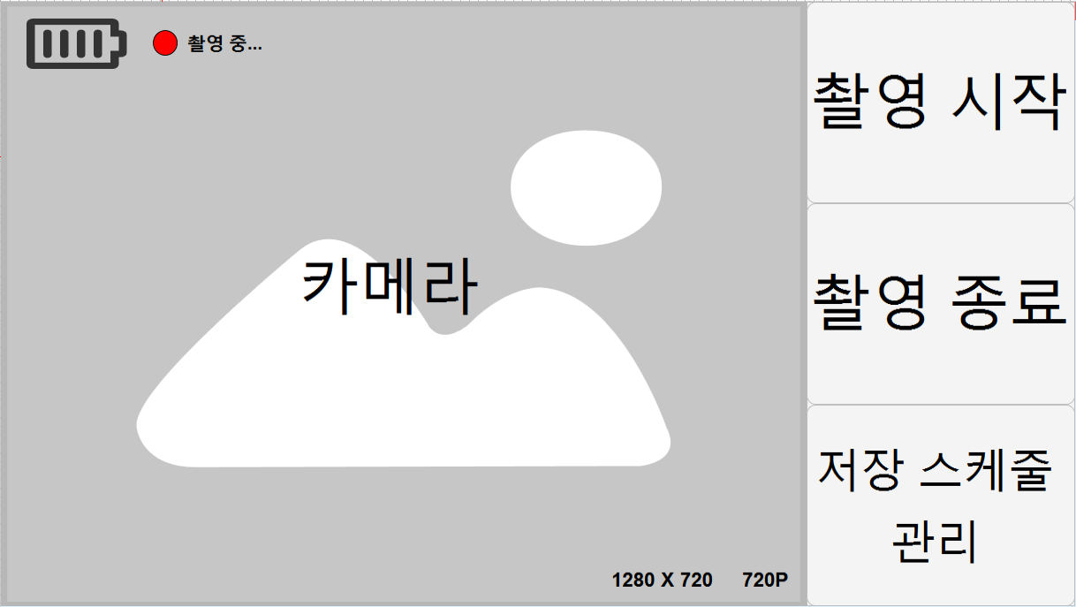

상세 설명

 | >> CCTV역할의 스마트폰 어플 첫 화면

 | 1. 촬영 시작을 누르면 실시간 촬영 시작
 | 2. 촬영 종료를 누르면 실시간 촬영 종료
 | 3. 저장 스케줄 관리를 누르면 데이터베이스에 영상을 저장하는 스케줄을 관리 할 수 있는 화면 요청
 | 4. 좌측 상단에 베터리상태와 녹화상태 표시, 좌측 하단에 카메라 저장 화질과 크기 표시

화면 I/O 정보

 | 번호 | I/O | 한글명 | 영문명 | 자료형태
 | 1 | O | 저장 화질 | video_quality | NUMBER(10)
 | 2 | O | 저장 크기 | video_size | NUMBER(10)

CCTV - 스케줄관리 메인
CCTV 스케줄 관리 메인 화면

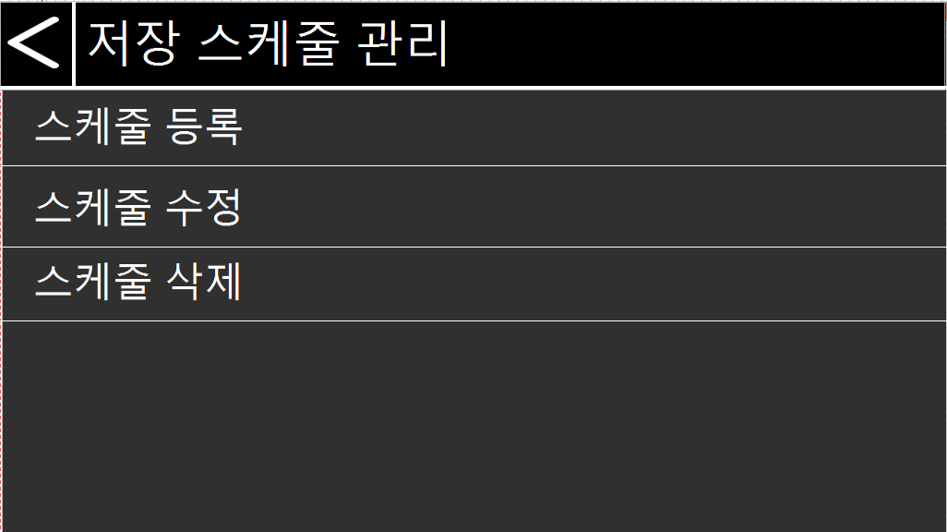

상세 설명

 | >> 영상 저장 스케줄을 관리하는 화면의 메인이다

 | 1. 스케줄 등록 터치시 스케줄 등록화면 호출
 | 2. 스케줄 수정 터치시 스케줄 수정화면 호출
 | 3. 스케줄 삭제 터치시 스케줄 삭제화면 호출

CCTV-저장스케줄 등록
CCTV 저장 스케줄 등록 화면

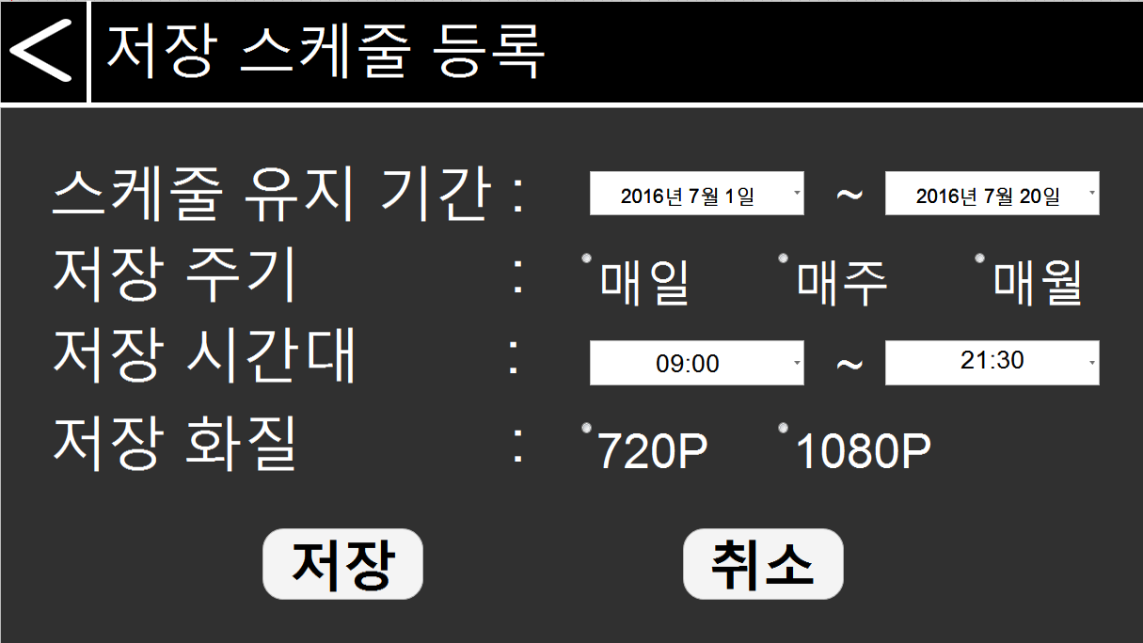

상세 설명

 | >>저장 스케줄 등록 화면. 기간, 주기, 시간대, 화질을 설정할 수있다

 | 1. 스케줄 유지기간, 저장주기, 시간대, 화질을 설정하여 스케줄을 등록
 | 2. 등록을 원하지 않을 시, 취소버튼을 통해 스케줄관리 메인화면으로 돌아간다

화면 I/O 정보

 | 번호 | I/O | 한글명 | 영문명 | 자료형태
 | 1 | I | 유지기간(시작) | retention_period_start | DATE
 | 2 | I | 유지기간(종료) | retention_period_end | DATE
 | 3 | I | 저장 주기 | store_period | NUMBER(10)
 | 4 | I | 저장 시간대(시작) | store_time | DATE
 | 5 | I | 저장시간대(종료) | store_time | DATE
 | 6 | I | 저장 화질 | video_size | NUMBER(10)

CCTV-저장스케줄 목록
CCTV 저장 스케줄 목록 화면

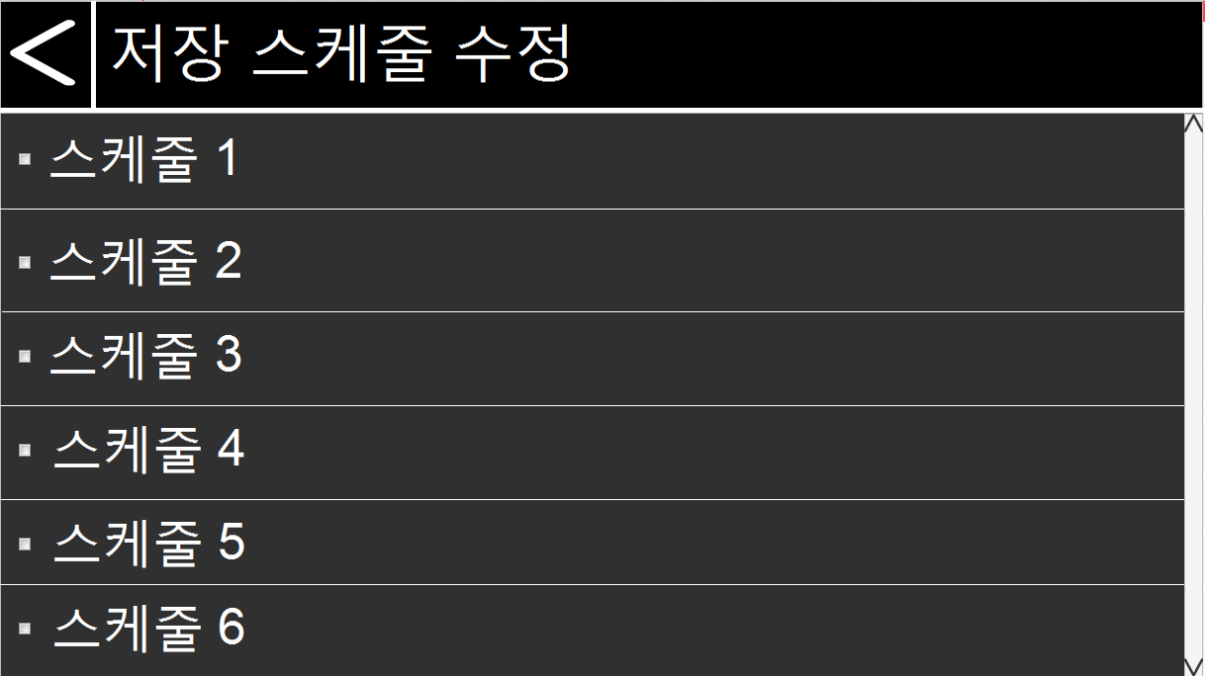

상세 설명

 | >>기존에 등록된 저장 스케줄 목록을 보여준다

 | 1. 기존에 설정 된 저장 스케줄의 리스트를 보여준다

CCTV-저장스케줄 수정
CCTV 저장 스케줄 수정 화면

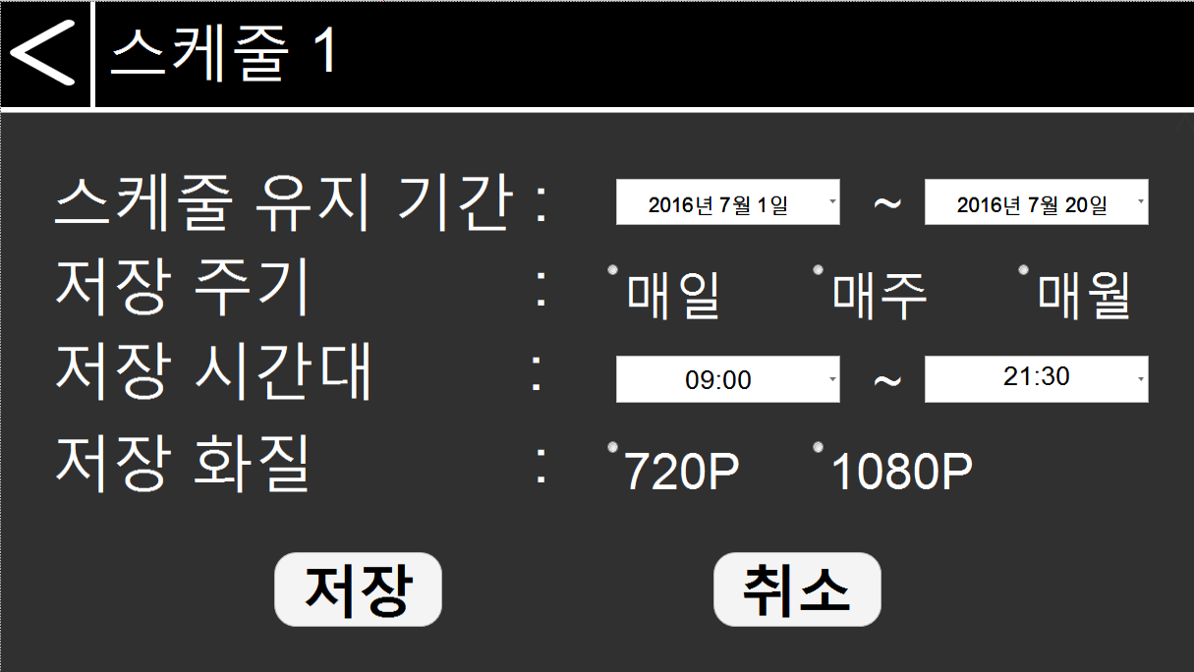

상세 설명

 | >>기존에 설정 된 스케줄의 내용을 변경할 수 있다

 | 1. 스케줄 유지기간, 저장주기, 시간대, 화질을 설정하여 스케줄을 수정
 | 2. 등록을 원하지 않을 시, 취소버튼을 통해 스케줄수정 메인화면(스케줄 리스트)으로 돌아간다

화면 I/O 정보

 | 번호 | I/O | 한글명 | 영문명 | 자료형태
 | 1 | I/O | 유지기간(시작) | retention_period_start | DATE
 | 2 | I/O | 유지기간(종료) | retention_period_end | DATE
 | 3 | I/O | 저장 주기 | store_period | NUMBER(10)
 | 4 | I/O | 저장 시간대(시작) | store_time | DATE
 | 5 | I/O | 저장시간대(종료) | store_time | DATE
 | 6 | I/O | 저장 화질 | video_size | NUMBER(10)

CCTV-저장스케줄 삭제
CCTV 저장 스케줄 삭제 화면

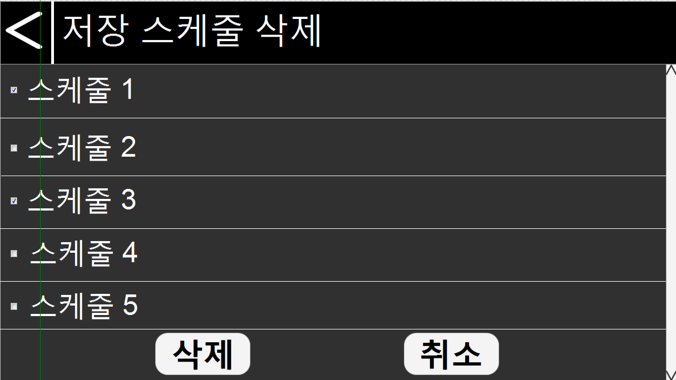

상세 설명

 | >>기존에 설정 된 스케줄을 삭제 할 수 있다

 | 1. 체크박스를 통해 한 개 또는 다수의 스케줄을 삭제 할 수 있다.
 | 2. 삭제를 원치 않는다면 취소 버튼을 통해 스케줄 관리 메인화면으로 돌아 갈 수 있다.

화면 I/O 정보

 | 번호 | I/O | 한글명 | 영문명 | 자료형태
 | 1 | I/O | 유지기간(시작) | retention_period_start | DATE
 | 2 | I/O | 유지기간(종료) | retention_period_end | DATE
 | 3 | I/O | 저장 주기 | store_period | NUMBER(10)
 | 4 | I/O | 저장 시간대(시작) | store_time | DATE
 | 5 | I/O | 저장시간대(종료) | store_time | DATE
 | 6 | I/O | 저장 화질 | video_size | NUMBER(10)

전광판-인트로
전광판 인트로 화면



상세 설명

 | 1. 가운데 그림을 클릭하면 메인페이지로 이동한다.

전광판-메인
전광판 메인 화면

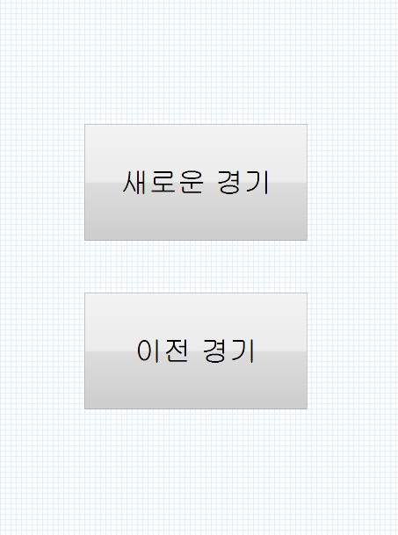
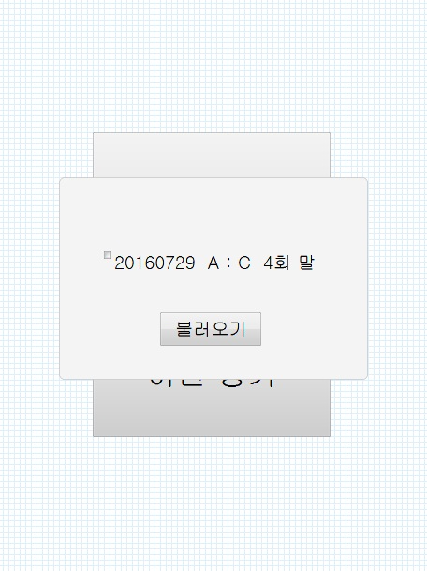
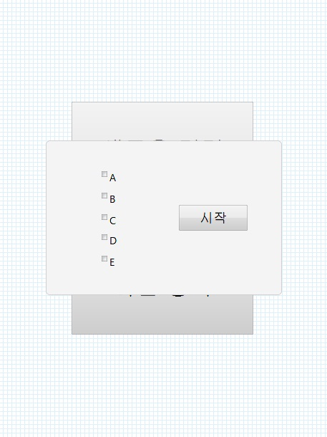

상세 설명

 | 1. 새로운 경기 : 새로운 경기 버튼을 클릭하면 팀 목록이 담긴 팝업 창(왼쪽)이 나온다. 두 팀만 선택 할 수 있으며 그보다 적을 시에 화면 이동이 일어나지 않는다.
 | 두 팀을 선택 후 시작을 누르면 수정화면으로 넘어가 각 팀의 이름과 선수 이름이 입력된다.
 | 2. 이전 경기 : 이전 경기를 클릭하면 경기 날짜와 팀 이름 등에 대한 정보가 나타난다. 원하는 경기를 선택하여 불러오기를 누르면 수정화면으로 넘어가
 | 각 팀의 이름, 선수 이름, 회차별 점수 등에 대한 정보가 입력된다.

화면 I/O 정보

 | 번호 | I/O | 한글명 | 영문명 | 자료형태
 | 1 | I | Home팀 | home_team | VARCHAR(50)
 | 2 | I | Away팀 | away_team | VARCHAR(50)

